Лист1
 | Поставщик ООО «КОРПОРАЦИЯ ДЕТИ» Счастливые дети – счастливое будущее! Комплексное снабжение образовательных учреждений по всей РФ Головной офис: г. Екатеринбург, ул. Московская 287 Эл.адрес: deti-ek@mail.ru Телефоны: +7 (800) 775-37-70 (звонок по РФ бесплатный) Наш сайт http://deti-ek.ru/

 | Фото | Название | Цвет | Артикул | Размер | Вес | Объем | Описание | Материал изделия | Цена
 | 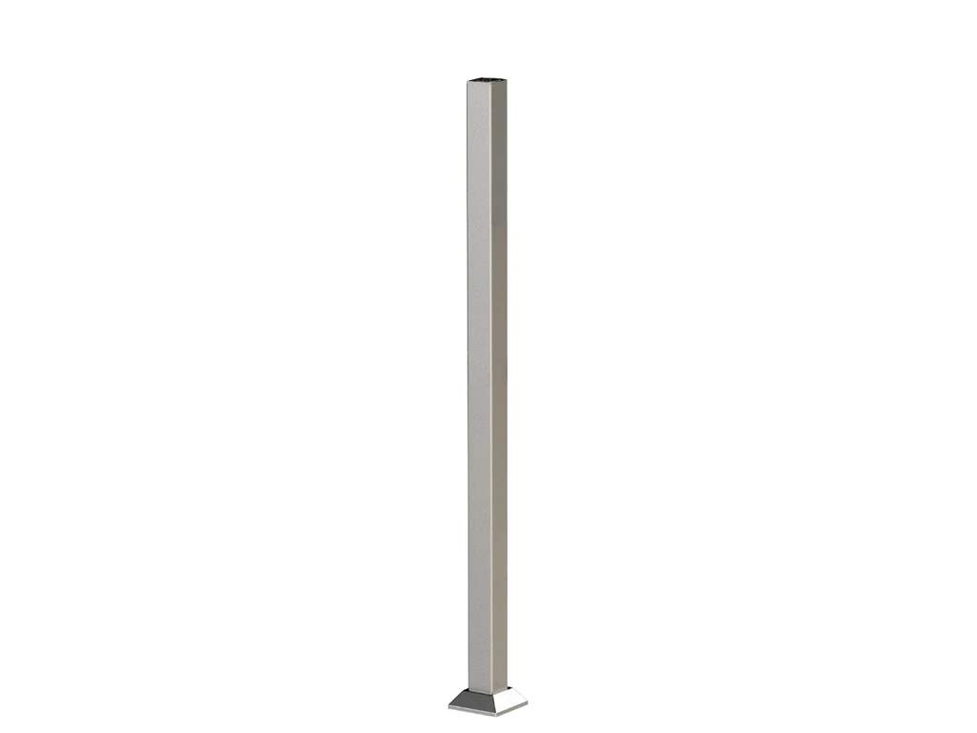 | Столбы опорные НЕРЖАВЕЙЮЩАЯ СТАЛЬ | натуральный цвет |  |  |  |  | Столбы опорные из нержавеющей стали марки AISI304 | Нержавеющая сталь | Входит в комплект
 | 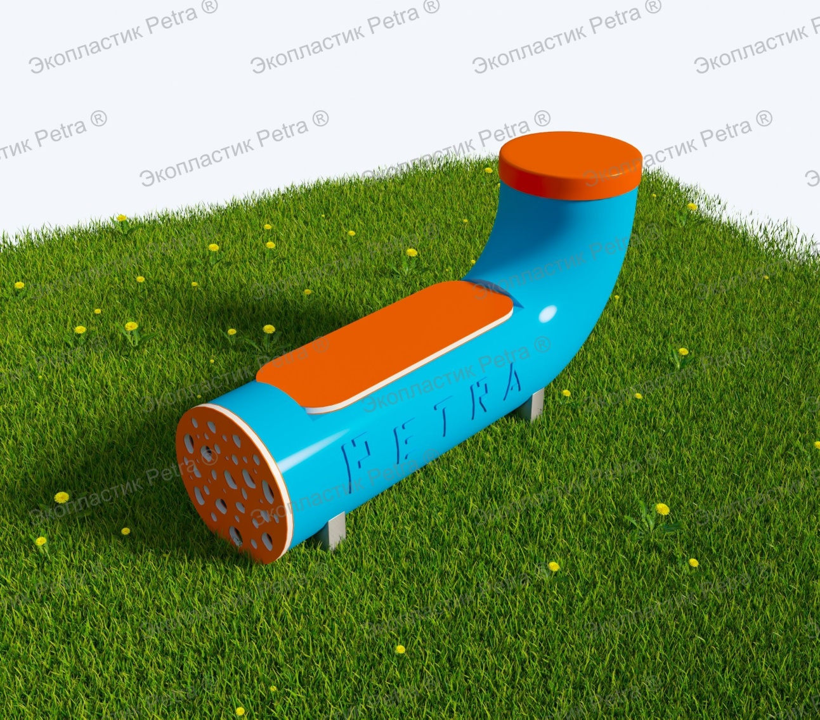 | Вечная Интерактивная музыкальная Лавочка - Горизонтальный барабан для психологической разгрузки, занятий и отдыха | Доступны цвета: Красный, желтый,синий, голубой, оранжевый, зеленый, серый, коричневый, белый | А830 | 1000*750 мм |  |  | Такие новаторские вечные Интерактивные музыкальные лавочки - Горизонтальный барабан для психологической разгрузки, занятий и отдыха, станут для юных непосед маленьким оазисом для продуктивного отдыха. Детишки смогут не просто посидеть, отдышавшись после подвижных занятий, но ещё и поиграть на таком огоромном и интересном Эхо-барабане ! Изделие изготовлено из вечного материала. Это позволяет использовать оборудование без ремонта долгие годы. «Petra» - детям: с любовью и навсегда ! | Нержавеющая сталь и Экопластик Petra ® | 181500 | 272250
 | 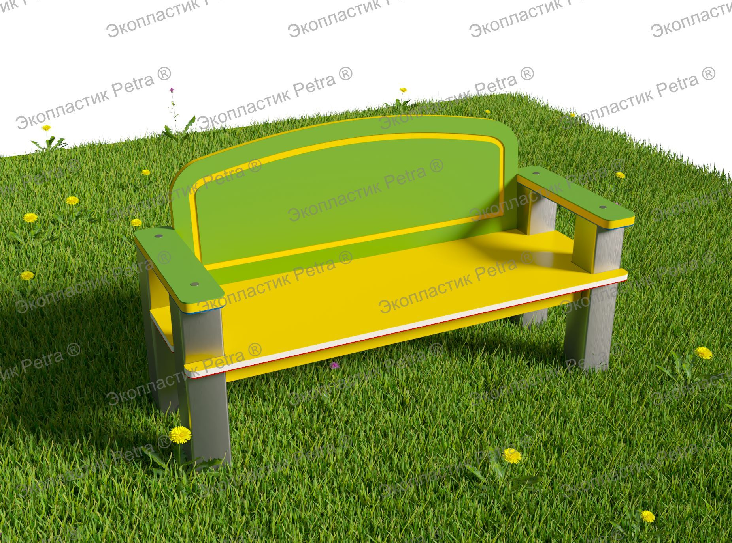 | Вечная Уличная скамья "Классика" для занятий и отдыха | Доступны цвета: Красный, желтый,синий, голубой, оранжевый, зеленый, серый, коричневый, белый | А829 | 1000*600 мм |  |  |  | Нержавеющая сталь и Экопластик Petra ® | 132000 | 198000
 | 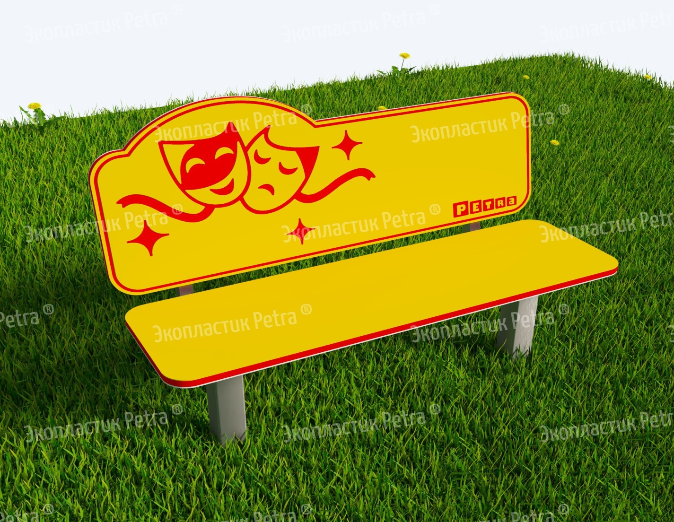 | «Театральная скамья» из экопластика Petra ® и нержавеющей стали | Доступны цвета: Красный, желтый,синий, голубой, оранжевый, зеленый, серый, коричневый, белый | Н062 | 1000*620*800 мм | 32 | 0.3 | Такие изящные скамейки станут для юных непосед маленьким оазисом для продуктивного отдыха. Детишки смогут не просто посидеть, отдышавшись после подвижных занятий, но ещё и поизучать тематические рисунки на самой лавочке. Например, в данном случае они посвящены теме театра или, в-целом, искусства. Рисунки на скамейки наносятся специальным методом гравировки. Они словно вырезаны на поверхности изделия – их нельзя стереть, но можно потрогать, что полезно детским пальчикам для развития сенсорного восприятия. Сами скамейки изготавливаются из долговечных материалов - экопластика Petra ® и нержавеющей стали. Это позволяет использовать оборудование без ремонта долгие годы. «Petra» - детям: с любовью и навсегда ! | Нержавеющая сталь и Экопластик Petra ® | 65505 | 98257.5
 | 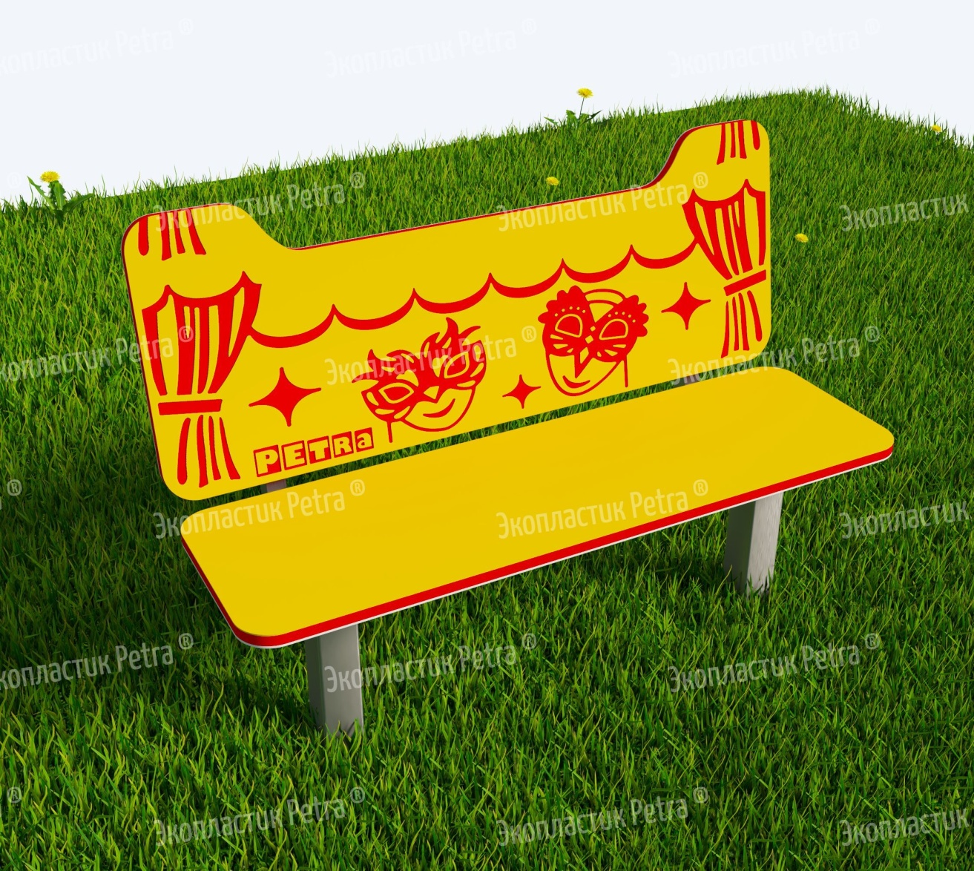 | «Театральная скамья» из экопластика Petra ® и нержавеющей стали | Доступны цвета: Красный, желтый,синий, голубой, оранжевый, зеленый, серый, коричневый, белый | Н063 | 1000*620*800 мм | 32 | 0.3 | Такие изящные скамейки станут для юных непосед маленьким оазисом для продуктивного отдыха. Детишки смогут не просто посидеть, отдышавшись после подвижных занятий, но ещё и поизучать тематические рисунки на самой лавочке. Например, в данном случае они посвящены теме театра или, в-целом, искусства. Рисунки на скамейки наносятся специальным методом гравировки. Они словно вырезаны на поверхности изделия – их нельзя стереть, но можно потрогать, что полезно детским пальчикам для развития сенсорного восприятия. Сами скамейки изготавливаются из долговечных материалов - экопластика Petra ® и нержавеющей стали. Это позволяет использовать оборудование без ремонта долгие годы. «Petra» - детям: с любовью и навсегда ! | Нержавеющая сталь и Экопластик Petra ® | 65505 | 98257.5
 | 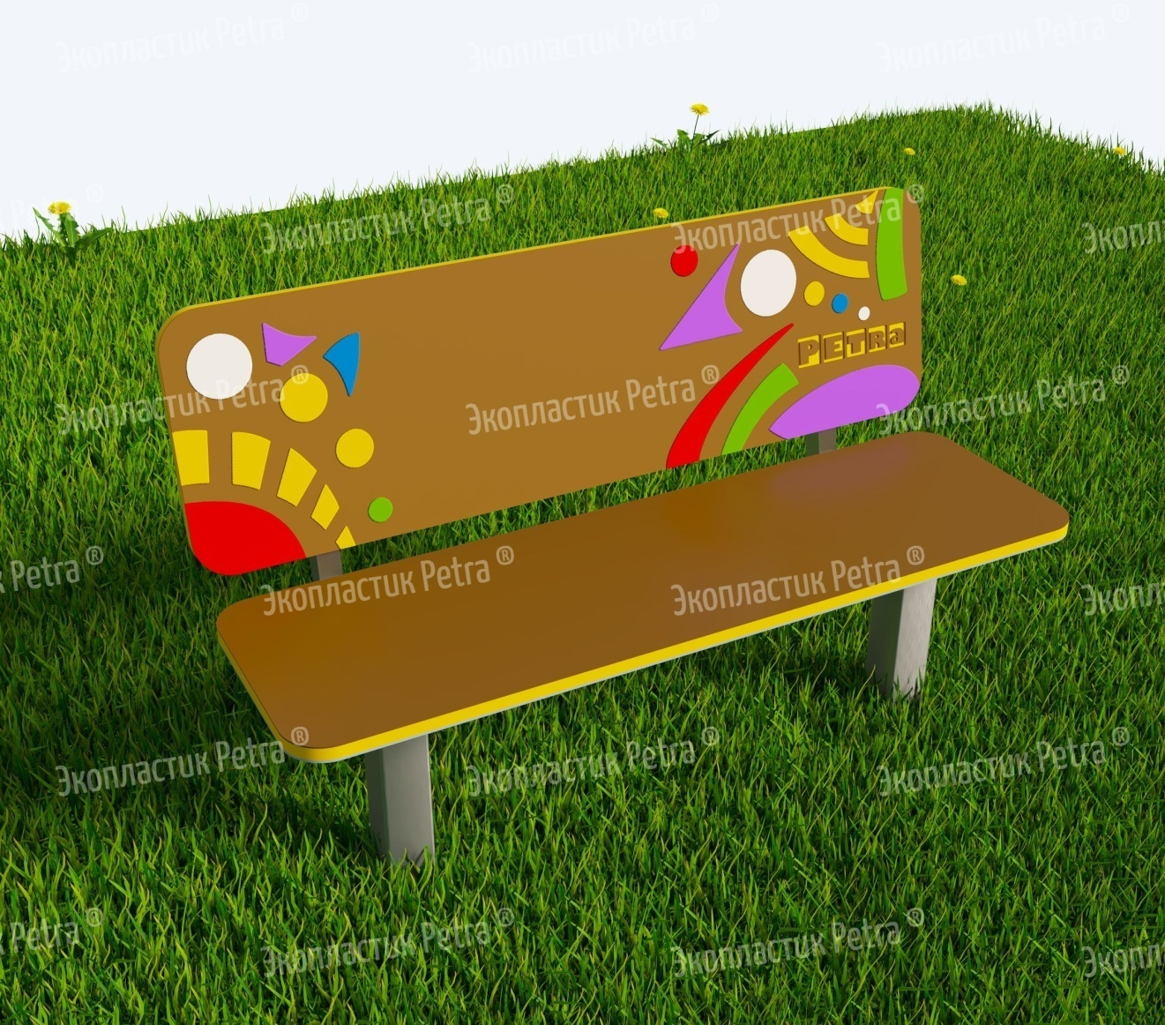 | «Театральная скамья» из экопластика Petra ® и нержавеющей стали | Доступны цвета: Красный, желтый,синий, голубой, оранжевый, зеленый, серый, коричневый, белый | Н064 | 1000*620*750 мм | 30 | 0.3 | Такие изящные скамейки станут для юных непосед маленьким оазисом для продуктивного отдыха. Детишки смогут не просто посидеть, отдышавшись после подвижных занятий, но ещё и поизучать тематические рисунки на самой лавочке. Например, в данном случае они посвящены теме театра или, в-целом, искусства. Рисунки на скамейки наносятся специальным методом гравировки. Они словно вырезаны на поверхности изделия – их нельзя стереть, но можно потрогать, что полезно детским пальчикам для развития сенсорного восприятия. Сами скамейки изготавливаются из долговечных материалов - экопластика Petra ® и нержавеющей стали. Это позволяет использовать оборудование без ремонта долгие годы. «Petra» - детям: с любовью и навсегда ! | Нержавеющая сталь и Экопластик Petra ® | 68145 | 102217.5
 | 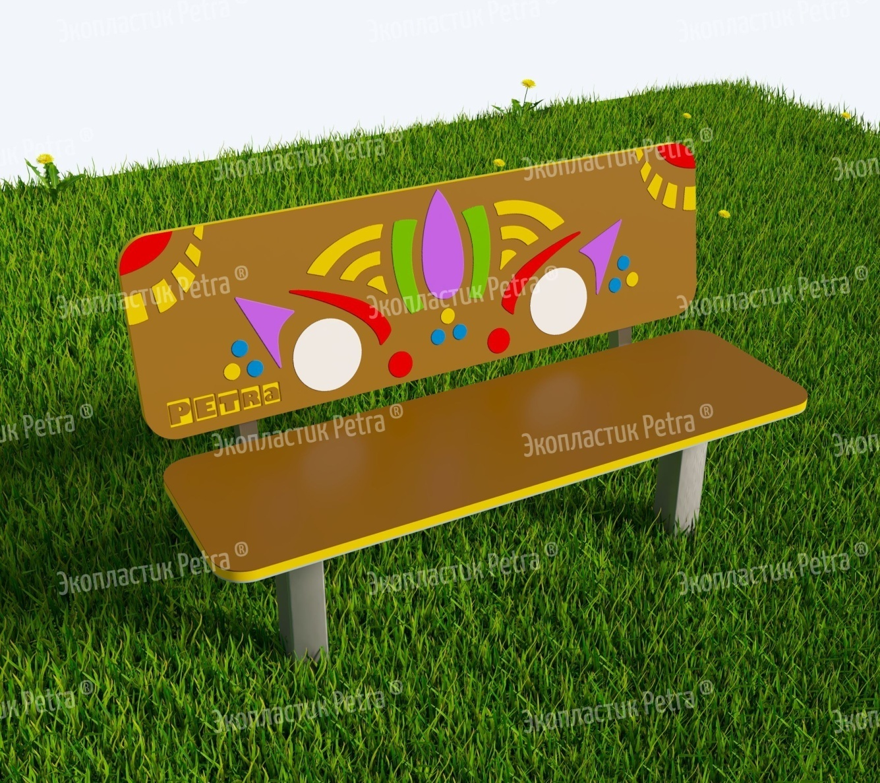 | «Театральная скамья» из экопластика Petra ® и нержавеющей стали | Доступны цвета: Красный, желтый,синий, голубой, оранжевый, зеленый, серый, коричневый, белый | Н065 | 1000*620*750 мм | 30 | 0.3 | Такие изящные скамейки станут для юных непосед маленьким оазисом для продуктивного отдыха. Детишки смогут не просто посидеть, отдышавшись после подвижных занятий, но ещё и поизучать тематические рисунки на самой лавочке. Например, в данном случае они посвящены теме театра или, в-целом, искусства. Рисунки на скамейки наносятся специальным методом гравировки. Они словно вырезаны на поверхности изделия – их нельзя стереть, но можно потрогать, что полезно детским пальчикам для развития сенсорного восприятия. Сами скамейки изготавливаются из долговечных материалов - экопластика Petra ® и нержавеющей стали. Это позволяет использовать оборудование без ремонта долгие годы. «Petra» - детям: с любовью и навсегда ! | Нержавеющая сталь и Экопластик Petra ® | 68145 | 102217.5
 | 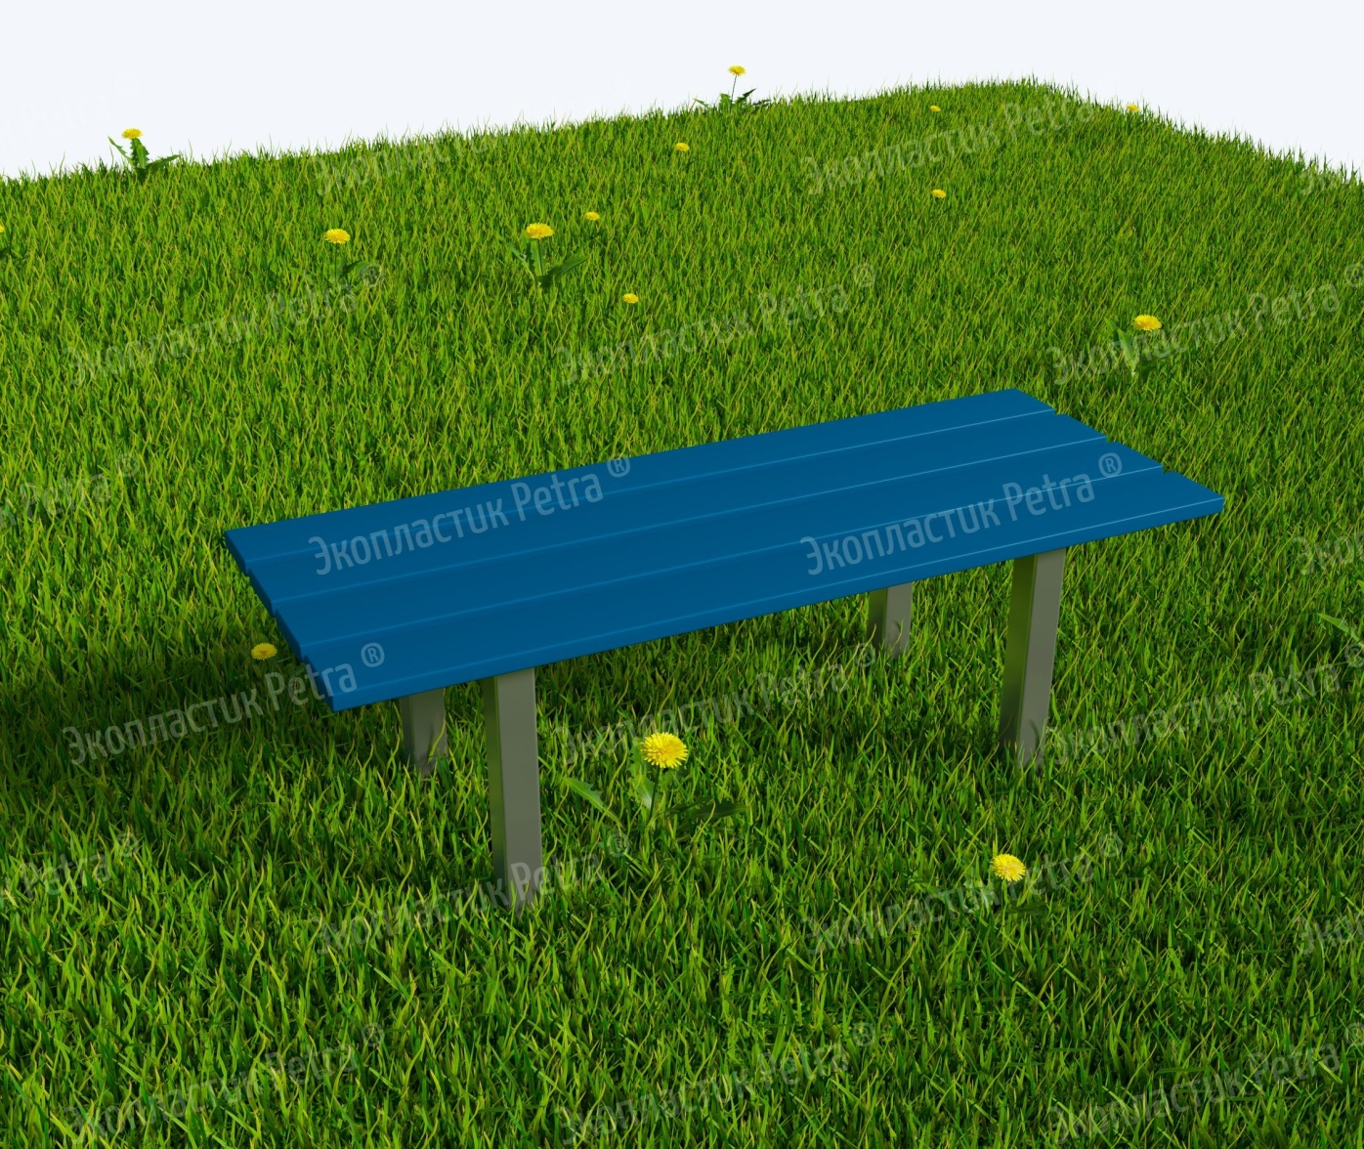 | Лавка уличная из экопластика Petra ® и нержавеющей стали Модель 1 | Доступны цвета: Красный, желтый,синий, голубой, оранжевый, зеленый, серый, коричневый, белый | А802 | 1000*400*400 мм | 12 | 0.1 | «Сядь на пенёк, съешь пирожок…» Хорошо, что современные образовательные учреждения можно оснастить не пеньками, а вот такими удобными лавочками! На них можно не только съесть пирожок, как хотелось медведю из знаменитой сказки, но пообщаться с друзьями, позаниматься, просто перевести дух после активной прогулки на улице! Сами лавочки изготавливаются из долговечного и износостойкого цельнолитого пластика с опорами из нержавеющей стали. Это позволяет использовать оборудование без ремонта долгие годы! «Petra» - детям: с любовью и навсегда !" | Нержавеющая сталь и Экопластик Petra ® | 23100 | 34650
2 | 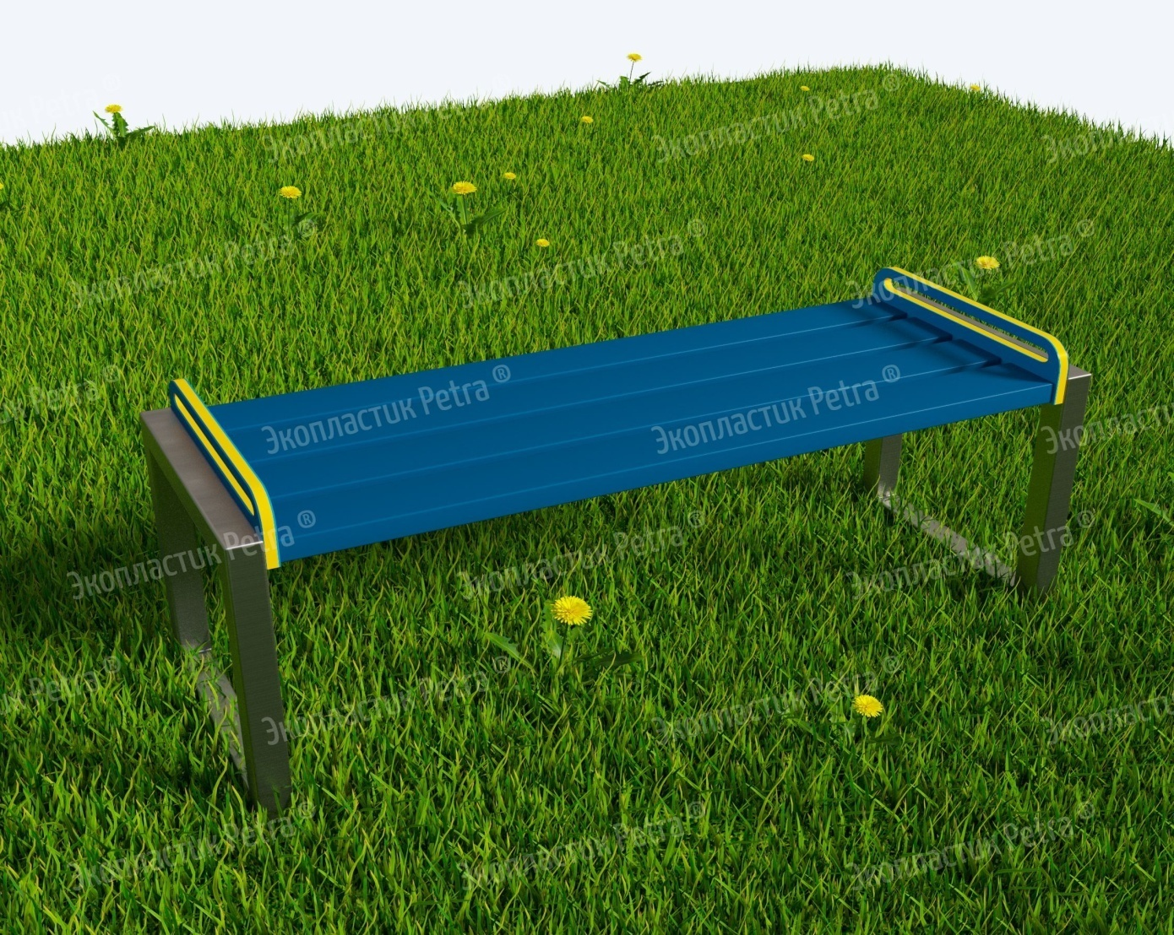 | Лавка уличная из экопластика Petra ® и нержавеющей стали Модель 2 | Доступны цвета: Красный, желтый,синий, голубой, оранжевый, зеленый, серый, коричневый, белый | А803 | 1500*400*400 мм | 13 | 0.1 | «Сядь на пенёк, съешь пирожок…» Хорошо, что современные образовательные учреждения можно оснастить не пеньками, а вот такими удобными лавочками! На них можно не только съесть пирожок, как хотелось медведю из знаменитой сказки, но пообщаться с друзьями, позаниматься, просто перевести дух после активной прогулки на улице! Сами лавочки изготавливаются из долговечного и износостойкого цельнолитого пластика с опорами из нержавеющей стали. Это позволяет использовать оборудование без ремонта долгие годы! «Petra» - детям: с любовью и навсегда !" | Нержавеющая сталь и Экопластик Petra ® | 28875 | 43312.5
 | 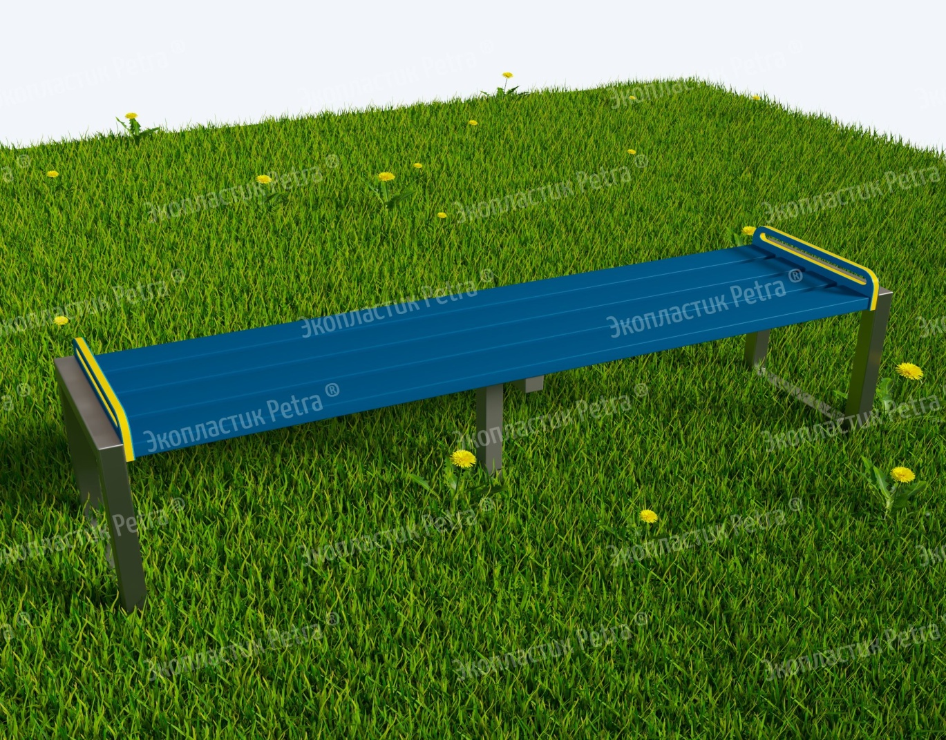 | Лавка уличная из экопластика Petra ® и нержавеющей стали Модель 3 | Доступны цвета: Красный, желтый,синий, голубой, оранжевый, зеленый, серый, коричневый, белый | А804 | 2000*400*400 мм | 16 | 0.15 | «Сядь на пенёк, съешь пирожок…» Хорошо, что современные образовательные учреждения можно оснастить не пеньками, а вот такими удобными лавочками! На них можно не только съесть пирожок, как хотелось медведю из знаменитой сказки, но пообщаться с друзьями, позаниматься, просто перевести дух после активной прогулки на улице! Сами лавочки изготавливаются из долговечного и износостойкого цельнолитого пластика с опорами из нержавеющей стали. Это позволяет использовать оборудование без ремонта долгие годы! «Petra» - детям: с любовью и навсегда !" | Нержавеющая сталь и Экопластик Petra ® | 34650 | 51975
 | 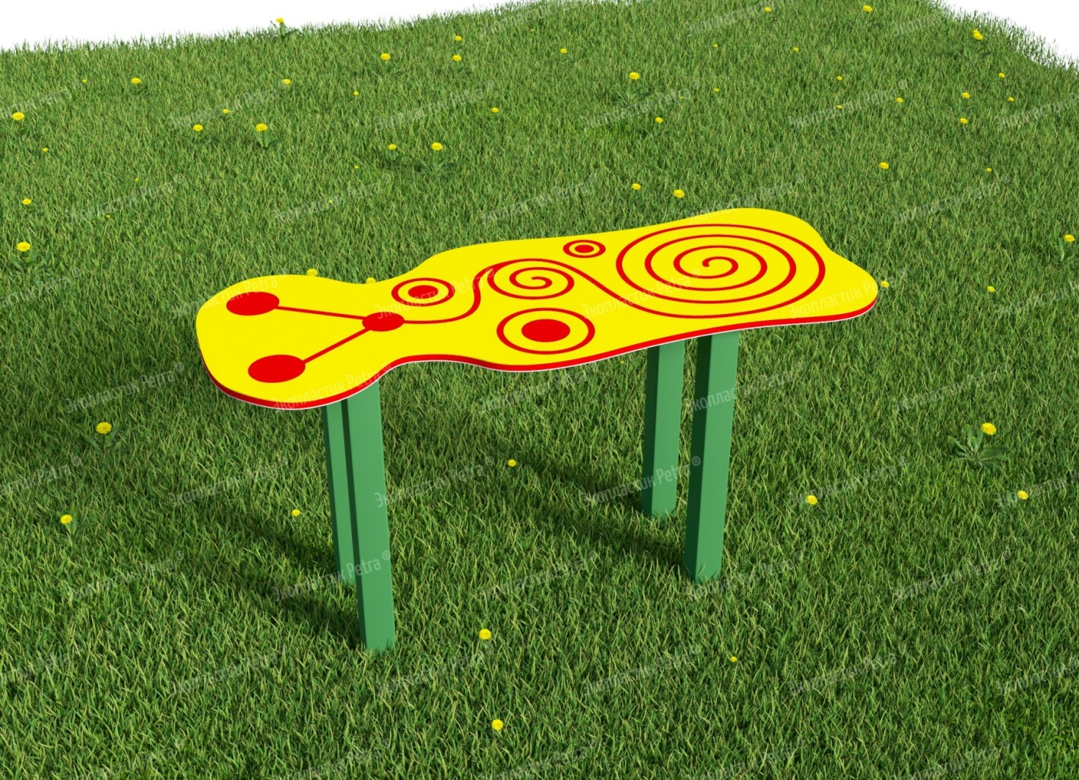 | Уличная лавочка для занятий и отдыха Модель 1 | Доступны цвета: Красный, желтый,синий, голубой, оранжевый, зеленый, серый, коричневый, белый | А744 | 1000*290 мм |  |  | «Сядь на пенёк, съешь пирожок…» Хорошо, что современные образовательные учреждения можно оснастить не пеньками, а вот такими запоминающими удобными лавочками! На них можно не только съесть пирожок, как хотелось медведю из знаменитой сказки, но пообщаться с друзьями, позаниматься, просто перевести дух после активной прогулки на улице! Их хочется разглядывать, к ним приятно прикасаться, а ещё и полезно - для развития мелкой моторики рук! Все рисунки рельефны, так как наносятся на изделие методом гравировки. Сами лавочки изготавливаются из долговечного и износостойкого Экопластик Petra ® с опорами из нержавеющей стали. Это позволяет использовать оборудование без ремонта долгие годы! «Petra» - детям: с любовью и навсегда ! | Нержавеющая сталь и Экопластик Petra ® | 46200 | 69300
 | 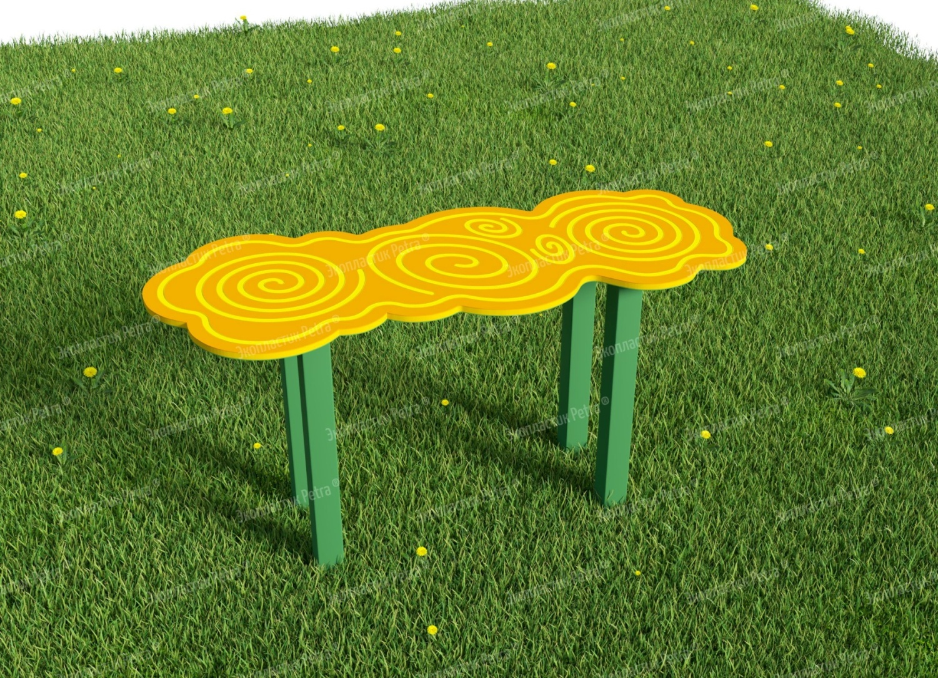 | Уличная лавочка для занятий и отдыха Модель 2 | Доступны цвета: Красный, желтый,синий, голубой, оранжевый, зеленый, серый, коричневый, белый | А745 | 1000*290 мм |  |  | «Сядь на пенёк, съешь пирожок…» Хорошо, что современные образовательные учреждения можно оснастить не пеньками, а вот такими запоминающими удобными лавочками! На них можно не только съесть пирожок, как хотелось медведю из знаменитой сказки, но пообщаться с друзьями, позаниматься, просто перевести дух после активной прогулки на улице! Их хочется разглядывать, к ним приятно прикасаться, а ещё и полезно - для развития мелкой моторики рук! Все рисунки рельефны, так как наносятся на изделие методом гравировки. Сами лавочки изготавливаются из долговечного и износостойкого Экопластик Petra ® с опорами из нержавеющей стали. Это позволяет использовать оборудование без ремонта долгие годы! «Petra» - детям: с любовью и навсегда ! | Нержавеющая сталь и Экопластик Petra ® | 46200 | 69300
 | 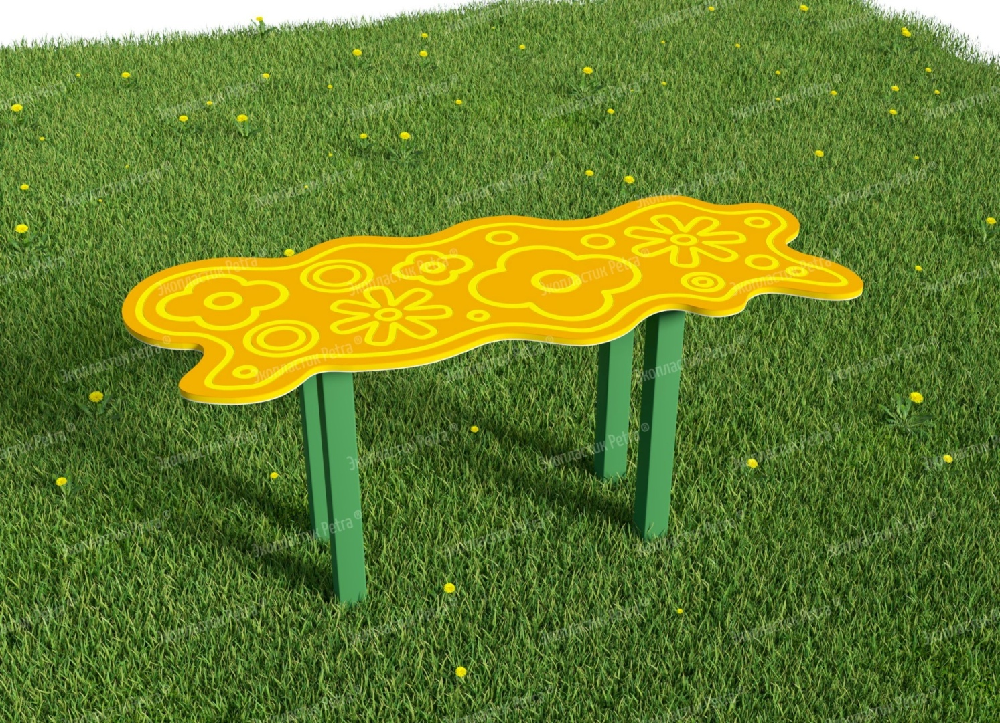 | Уличная лавочка для занятий и отдыха Модель 3 | Доступны цвета: Красный, желтый,синий, голубой, оранжевый, зеленый, серый, коричневый, белый | А746 | 1000*290 мм |  |  | «Сядь на пенёк, съешь пирожок…» Хорошо, что современные образовательные учреждения можно оснастить не пеньками, а вот такими запоминающими удобными лавочками! На них можно не только съесть пирожок, как хотелось медведю из знаменитой сказки, но пообщаться с друзьями, позаниматься, просто перевести дух после активной прогулки на улице! Их хочется разглядывать, к ним приятно прикасаться, а ещё и полезно - для развития мелкой моторики рук! Все рисунки рельефны, так как наносятся на изделие методом гравировки. Сами лавочки изготавливаются из долговечного и износостойкого Экопластик Petra ® с опорами из нержавеющей стали. Это позволяет использовать оборудование без ремонта долгие годы! «Petra» - детям: с любовью и навсегда ! | Нержавеющая сталь и Экопластик Petra ® | 46200 | 69300
 | 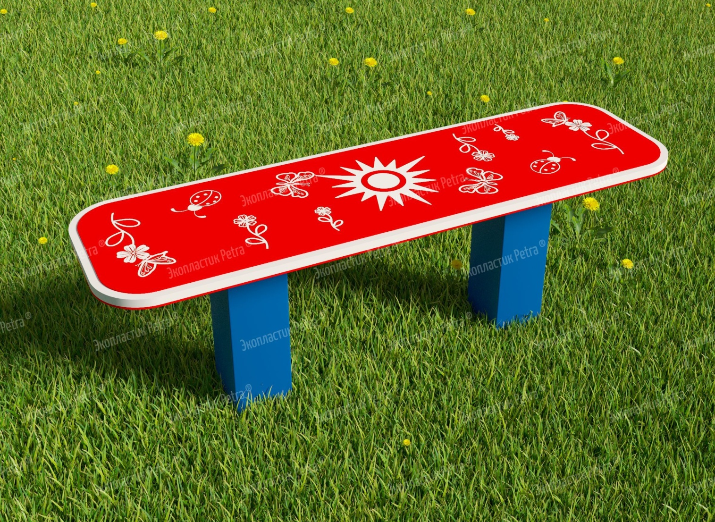 | Уличная лавочка для занятий и отдыха Модель 4 | Доступны цвета: Красный, желтый,синий, голубой, оранжевый, зеленый, серый, коричневый, белый | А747 | 1000*290 мм |  |  | «Сядь на пенёк, съешь пирожок…» Хорошо, что современные образовательные учреждения можно оснастить не пеньками, а вот такими запоминающими удобными лавочками! На них можно не только съесть пирожок, как хотелось медведю из знаменитой сказки, но пообщаться с друзьями, позаниматься, просто перевести дух после активной прогулки на улице! Их хочется разглядывать, к ним приятно прикасаться, а ещё и полезно - для развития мелкой моторики рук! Все рисунки рельефны, так как наносятся на изделие методом гравировки. Сами лавочки изготавливаются из долговечного и износостойкого Экопластик Petra ® с опорами из нержавеющей стали. Это позволяет использовать оборудование без ремонта долгие годы! «Petra» - детям: с любовью и навсегда ! | Нержавеющая сталь и Экопластик Petra ® | 46200 | 69300
 | 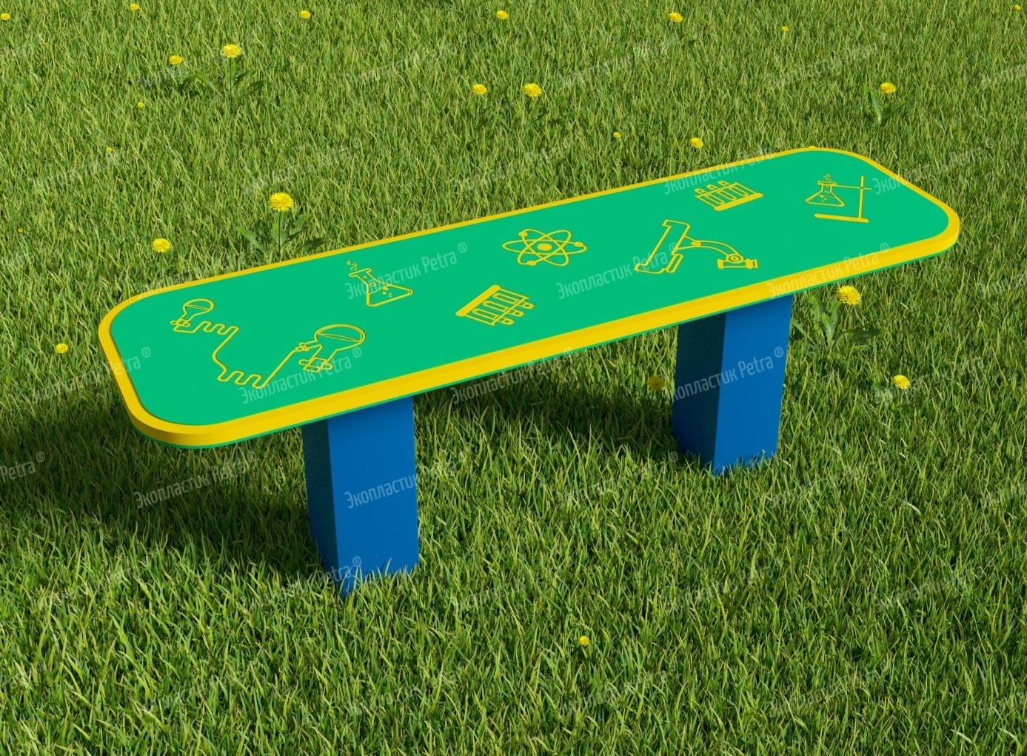 | Уличная лавочка для занятий и отдыха Модель 5 | Доступны цвета: Красный, желтый,синий, голубой, оранжевый, зеленый, серый, коричневый, белый | А748 | 1000*290 мм |  |  | «Сядь на пенёк, съешь пирожок…» Хорошо, что современные образовательные учреждения можно оснастить не пеньками, а вот такими запоминающими удобными лавочками! На них можно не только съесть пирожок, как хотелось медведю из знаменитой сказки, но пообщаться с друзьями, позаниматься, просто перевести дух после активной прогулки на улице! Их хочется разглядывать, к ним приятно прикасаться, а ещё и полезно - для развития мелкой моторики рук! Все рисунки рельефны, так как наносятся на изделие методом гравировки. Сами лавочки изготавливаются из долговечного и износостойкого Экопластик Petra ® с опорами из нержавеющей стали. Это позволяет использовать оборудование без ремонта долгие годы! «Petra» - детям: с любовью и навсегда ! | Нержавеющая сталь и Экопластик Petra ® | 46200 | 69300
 | 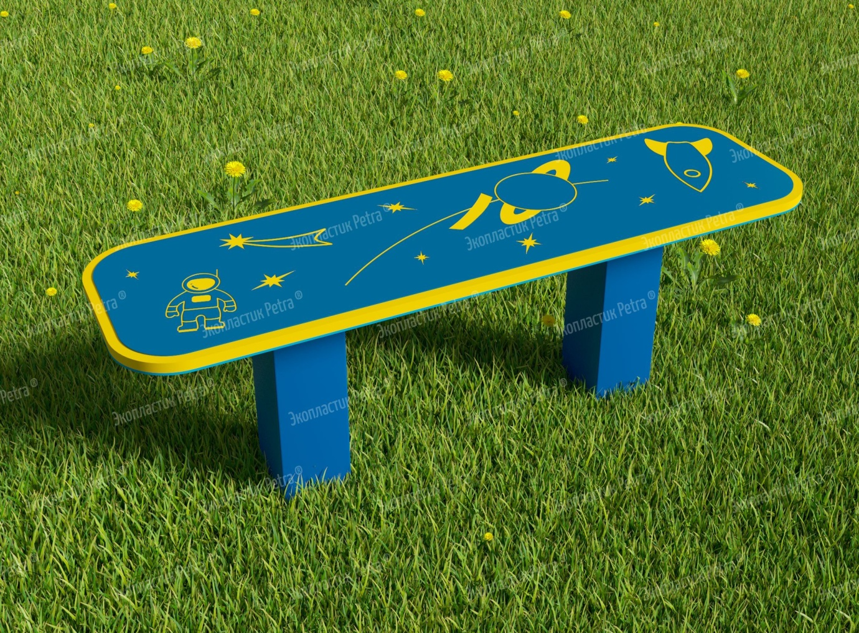 | Уличная лавочка для занятий и отдыха Модель 6 | Доступны цвета: Красный, желтый,синий, голубой, оранжевый, зеленый, серый, коричневый, белый | А749 | 1000*290 мм |  |  | «Сядь на пенёк, съешь пирожок…» Хорошо, что современные образовательные учреждения можно оснастить не пеньками, а вот такими запоминающими удобными лавочками! На них можно не только съесть пирожок, как хотелось медведю из знаменитой сказки, но пообщаться с друзьями, позаниматься, просто перевести дух после активной прогулки на улице! Их хочется разглядывать, к ним приятно прикасаться, а ещё и полезно - для развития мелкой моторики рук! Все рисунки рельефны, так как наносятся на изделие методом гравировки. Сами лавочки изготавливаются из долговечного и износостойкого Экопластик Petra ® с опорами из нержавеющей стали. Это позволяет использовать оборудование без ремонта долгие годы! «Petra» - детям: с любовью и навсегда ! | Нержавеющая сталь и Экопластик Petra ® | 46200 | 69300
 | 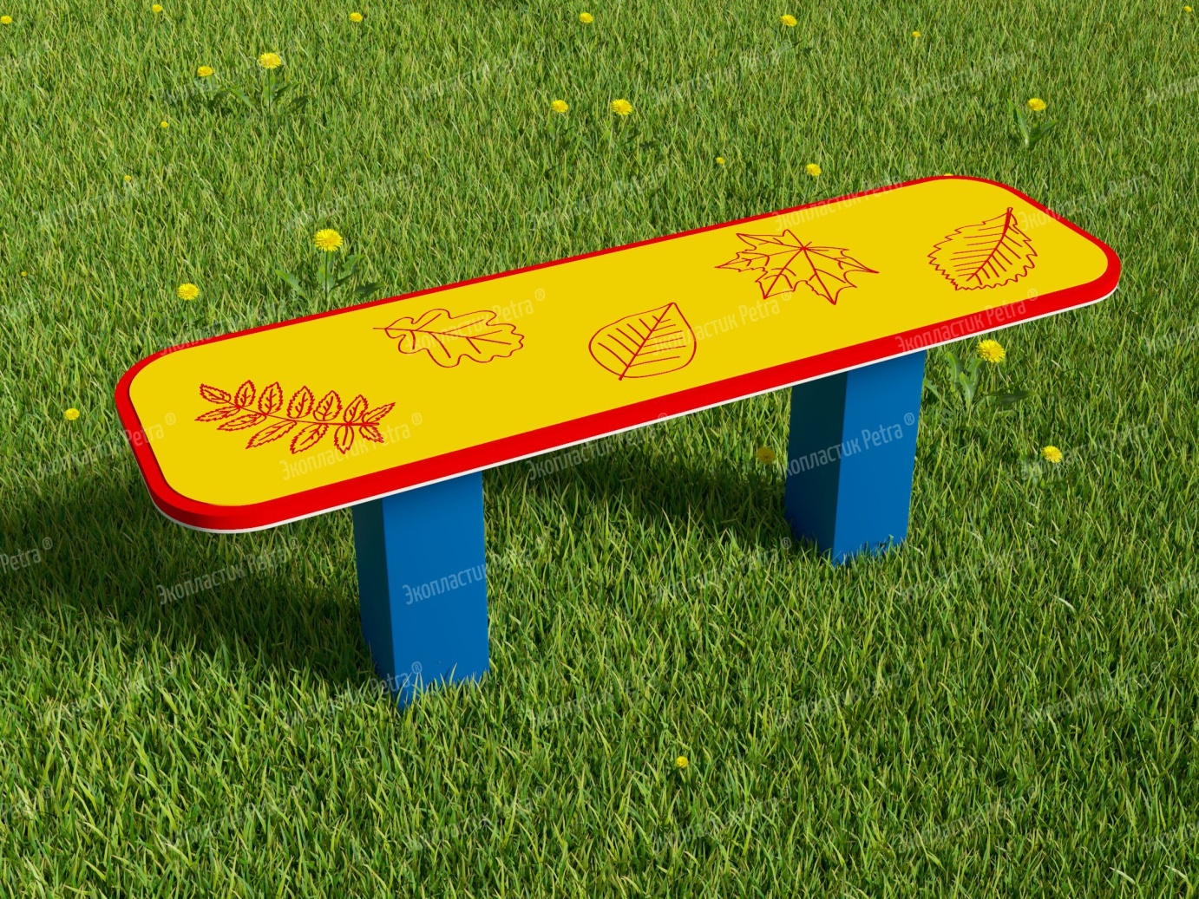 | Уличная лавочка для занятий и отдыха Модель 7 | Доступны цвета: Красный, желтый,синий, голубой, оранжевый, зеленый, серый, коричневый, белый | А750 | 1000*290 мм |  |  | «Сядь на пенёк, съешь пирожок…» Хорошо, что современные образовательные учреждения можно оснастить не пеньками, а вот такими запоминающими удобными лавочками! На них можно не только съесть пирожок, как хотелось медведю из знаменитой сказки, но пообщаться с друзьями, позаниматься, просто перевести дух после активной прогулки на улице! Их хочется разглядывать, к ним приятно прикасаться, а ещё и полезно - для развития мелкой моторики рук! Все рисунки рельефны, так как наносятся на изделие методом гравировки. Сами лавочки изготавливаются из долговечного и износостойкого Экопластик Petra ® с опорами из нержавеющей стали. Это позволяет использовать оборудование без ремонта долгие годы! «Petra» - детям: с любовью и навсегда ! | Нержавеющая сталь и Экопластик Petra ® | 46200 | 69300
 | 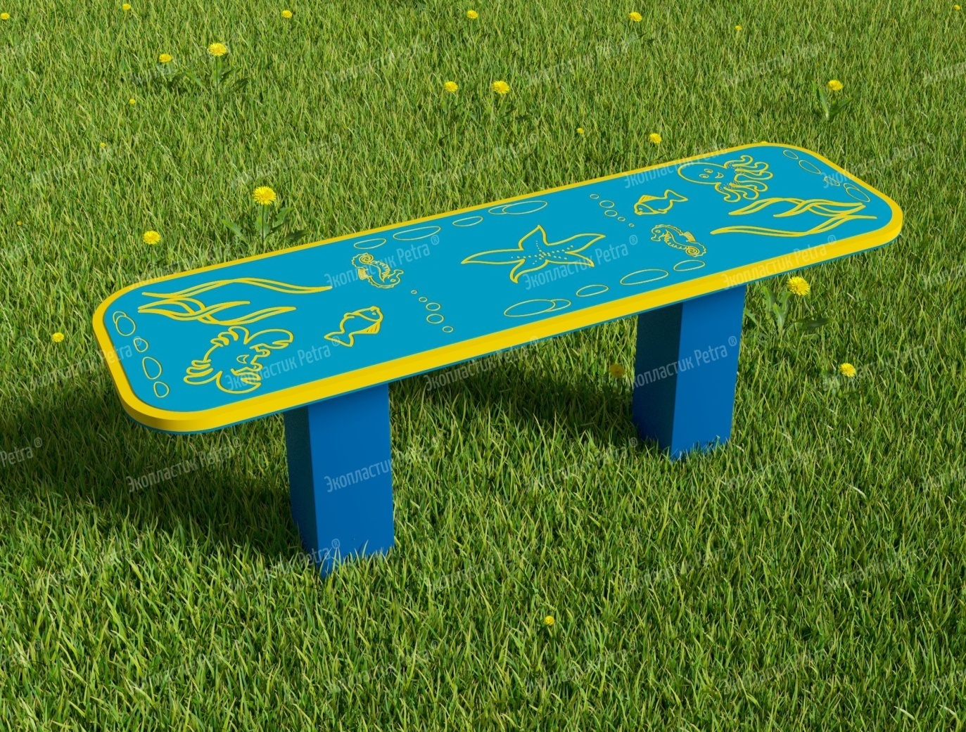 | Уличная лавочка для занятий и отдыха Модель 8 | Доступны цвета: Красный, желтый,синий, голубой, оранжевый, зеленый, серый, коричневый, белый | А751 | 1000*290 мм |  |  | «Сядь на пенёк, съешь пирожок…» Хорошо, что современные образовательные учреждения можно оснастить не пеньками, а вот такими запоминающими удобными лавочками! На них можно не только съесть пирожок, как хотелось медведю из знаменитой сказки, но пообщаться с друзьями, позаниматься, просто перевести дух после активной прогулки на улице! Их хочется разглядывать, к ним приятно прикасаться, а ещё и полезно - для развития мелкой моторики рук! Все рисунки рельефны, так как наносятся на изделие методом гравировки. Сами лавочки изготавливаются из долговечного и износостойкого Экопластик Petra ® с опорами из нержавеющей стали. Это позволяет использовать оборудование без ремонта долгие годы! «Petra» - детям: с любовью и навсегда ! | Нержавеющая сталь и Экопластик Petra ® | 46200 | 69300
 | 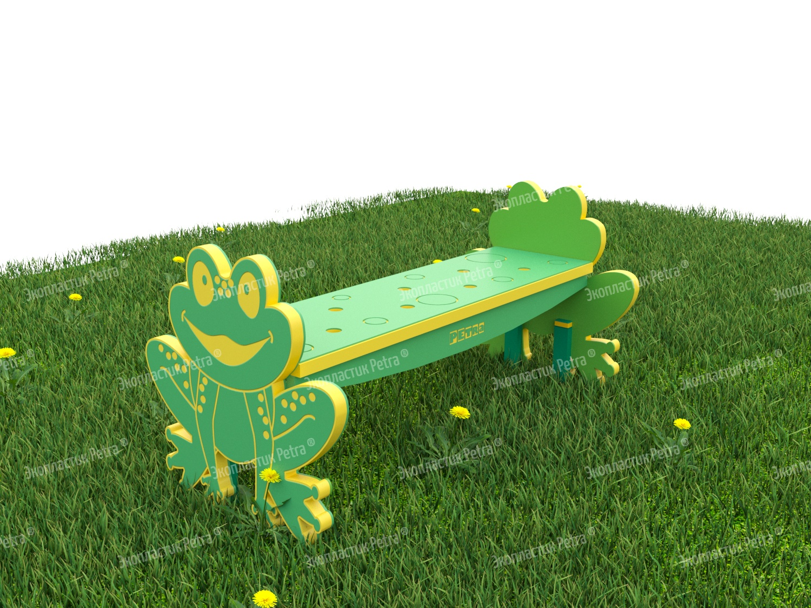 | Уличная фигурная лавочка для занятий и отдыха «Лягушка» | Доступны цвета: Красный, желтый,синий, голубой, оранжевый, зеленый, серый, коричневый, белый | А499 | 1000*740*480 мм |  |  | «Сядь на пенёк, съешь пирожок…» Хорошо, что современные образовательные учреждения можно оснастить не пеньками, а вот такими запоминающими удобными лавочками! На них можно не только съесть пирожок, как хотелось медведю из знаменитой сказки, но пообщаться с друзьями, позаниматься, просто перевести дух после активной прогулки на улице! Эта серия лавочек от нашей компании также умиляет своими обаятельными героями, которые на них изображены. С такими добрыми зверушками хочется подружиться! Их хочется разглядывать, к ним приятно прикасаться, а ещё и полезно - для развития мелкой моторики рук! Все рисунки рельефны, так как наносятся на изделие методом гравировки. Сами лавочки изготавливаются из долговечного и износостойкого Экопластик Petra ® с опорами из нержавеющей стали. Это позволяет использовать оборудование без ремонта долгие годы! «Petra» - детям: с любовью и навсегда ! | Нержавеющая сталь и Экопластик Petra ® | 67650 | 101475
 | 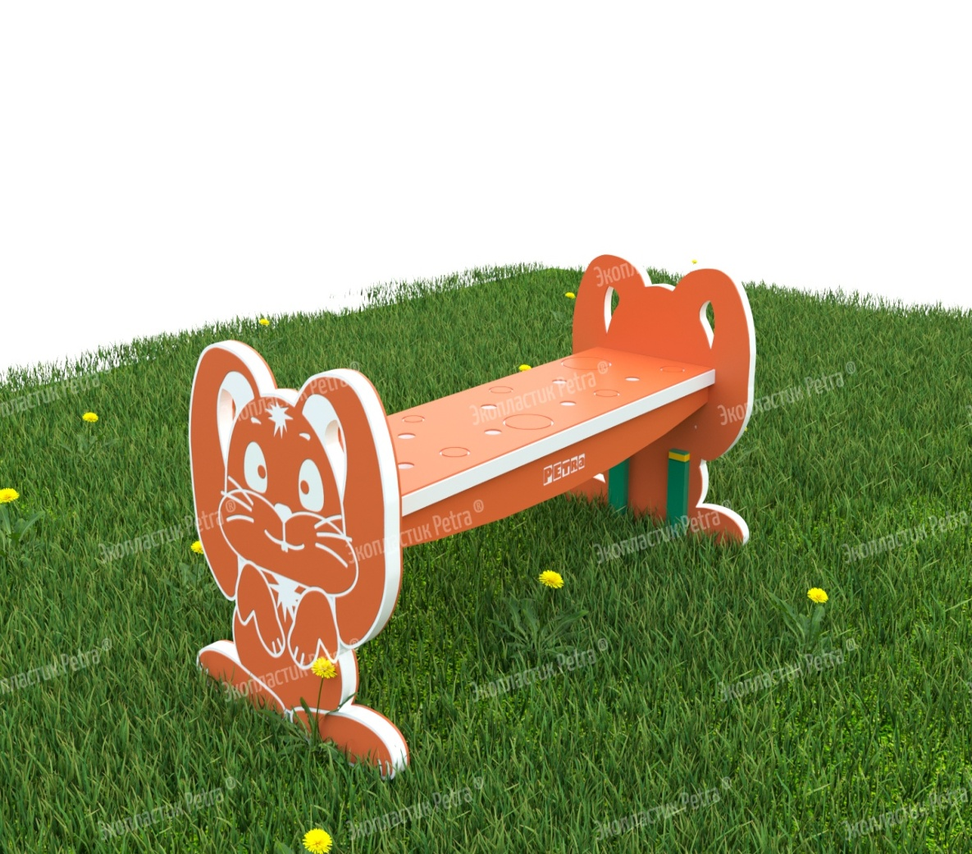 | Уличная фигурная лавочка для занятий и отдыха «Зайка» | Доступны цвета: Красный, желтый,синий, голубой, оранжевый, зеленый, серый, коричневый, белый | А500 | 1000*740*480 мм |  |  | «Сядь на пенёк, съешь пирожок…» Хорошо, что современные образовательные учреждения можно оснастить не пеньками, а вот такими запоминающими удобными лавочками! На них можно не только съесть пирожок, как хотелось медведю из знаменитой сказки, но пообщаться с друзьями, позаниматься, просто перевести дух после активной прогулки на улице! Эта серия лавочек от нашей компании также умиляет своими обаятельными героями, которые на них изображены. С такими добрыми зверушками хочется подружиться! Их хочется разглядывать, к ним приятно прикасаться, а ещё и полезно - для развития мелкой моторики рук! Все рисунки рельефны, так как наносятся на изделие методом гравировки. Сами лавочки изготавливаются из долговечного и износостойкого Экопластик Petra ® с опорами из нержавеющей стали. Это позволяет использовать оборудование без ремонта долгие годы! «Petra» - детям: с любовью и навсегда ! | Нержавеющая сталь и Экопластик Petra ® | 67650 | 101475
 | 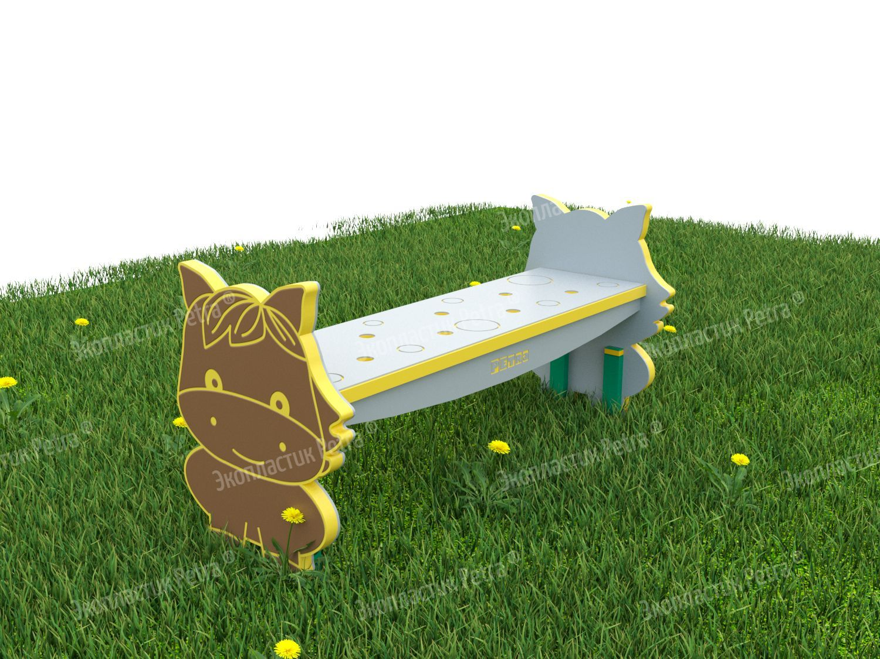 | Уличная фигурная лавочка для занятий и отдыха «Ослик» | Доступны цвета: Красный, желтый,синий, голубой, оранжевый, зеленый, серый, коричневый, белый | А752 | 1000*740*480 мм |  |  | «Сядь на пенёк, съешь пирожок…» Хорошо, что современные образовательные учреждения можно оснастить не пеньками, а вот такими запоминающими удобными лавочками! На них можно не только съесть пирожок, как хотелось медведю из знаменитой сказки, но пообщаться с друзьями, позаниматься, просто перевести дух после активной прогулки на улице! Эта серия лавочек от нашей компании также умиляет своими обаятельными героями, которые на них изображены. С такими добрыми зверушками хочется подружиться! Их хочется разглядывать, к ним приятно прикасаться, а ещё и полезно - для развития мелкой моторики рук! Все рисунки рельефны, так как наносятся на изделие методом гравировки. Сами лавочки изготавливаются из долговечного и износостойкого Экопластик Petra ® с опорами из нержавеющей стали. Это позволяет использовать оборудование без ремонта долгие годы! «Petra» - детям: с любовью и навсегда ! | Нержавеющая сталь и Экопластик Petra ® | 67650 | 101475
 | 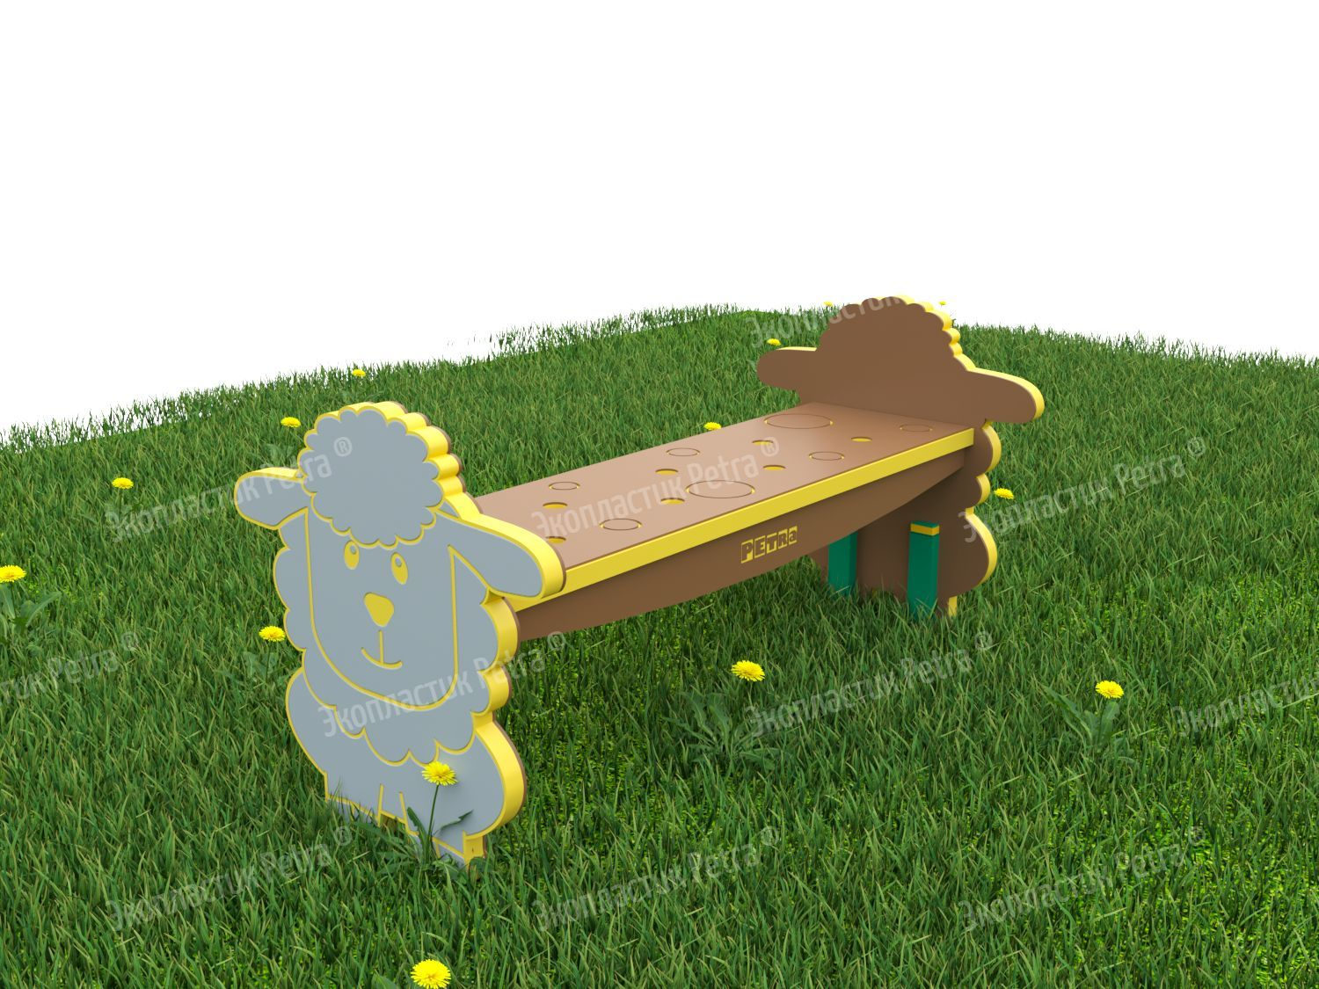 | Уличная фигурная лавочка для занятий и отдыха «Овечка» | Доступны цвета: Красный, желтый,синий, голубой, оранжевый, зеленый, серый, коричневый, белый | А753 | 1000*740*480 мм |  |  | «Сядь на пенёк, съешь пирожок…» Хорошо, что современные образовательные учреждения можно оснастить не пеньками, а вот такими запоминающими удобными лавочками! На них можно не только съесть пирожок, как хотелось медведю из знаменитой сказки, но пообщаться с друзьями, позаниматься, просто перевести дух после активной прогулки на улице! Эта серия лавочек от нашей компании также умиляет своими обаятельными героями, которые на них изображены. С такими добрыми зверушками хочется подружиться! Их хочется разглядывать, к ним приятно прикасаться, а ещё и полезно - для развития мелкой моторики рук! Все рисунки рельефны, так как наносятся на изделие методом гравировки. Сами лавочки изготавливаются из долговечного и износостойкого Экопластик Petra ® с опорами из нержавеющей стали. Это позволяет использовать оборудование без ремонта долгие годы! «Petra» - детям: с любовью и навсегда ! | Нержавеющая сталь и Экопластик Petra ® | 67650 | 101475
 | 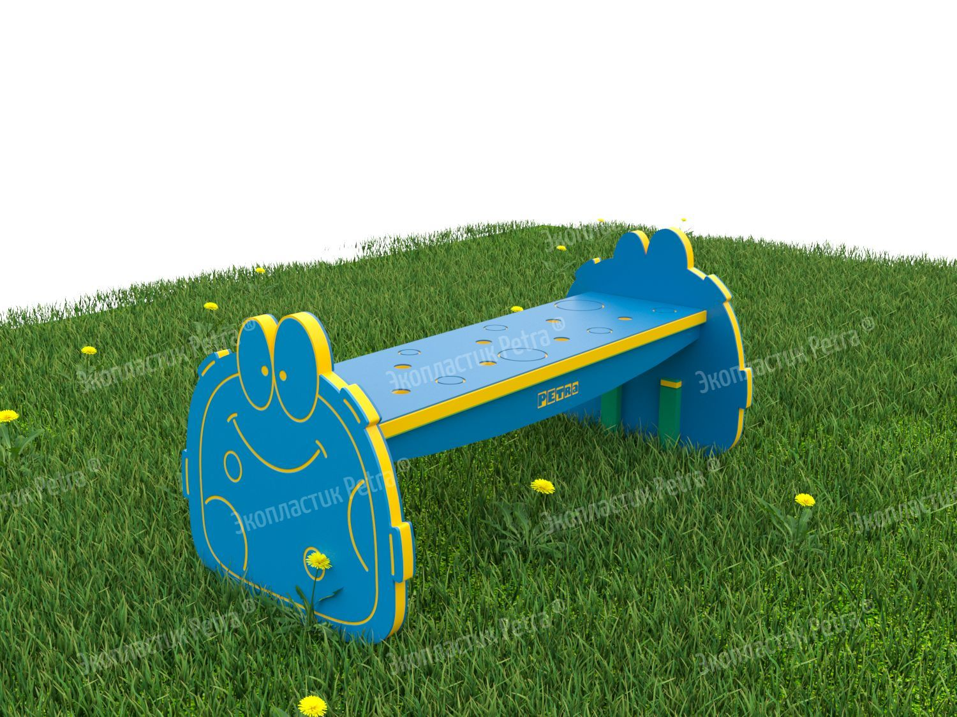 | Уличная фигурная лавочка для занятий и отдыха «Инопланетянин 1» | Доступны цвета: Красный, желтый,синий, голубой, оранжевый, зеленый, серый, коричневый, белый | А754 | 1000*740*480 мм |  |  | «Сядь на пенёк, съешь пирожок…» Хорошо, что современные образовательные учреждения можно оснастить не пеньками, а вот такими запоминающими удобными лавочками! На них можно не только съесть пирожок, как хотелось медведю из знаменитой сказки, но пообщаться с друзьями, позаниматься, просто перевести дух после активной прогулки на улице! Эта серия лавочек от нашей компании также умиляет своими обаятельными героями, которые на них изображены. С такими добрыми зверушками хочется подружиться! Их хочется разглядывать, к ним приятно прикасаться, а ещё и полезно - для развития мелкой моторики рук! Все рисунки рельефны, так как наносятся на изделие методом гравировки. Сами лавочки изготавливаются из долговечного и износостойкого Экопластик Petra ® с опорами из нержавеющей стали. Это позволяет использовать оборудование без ремонта долгие годы! «Petra» - детям: с любовью и навсегда ! | Нержавеющая сталь и Экопластик Petra ® | 67650 | 101475
 | 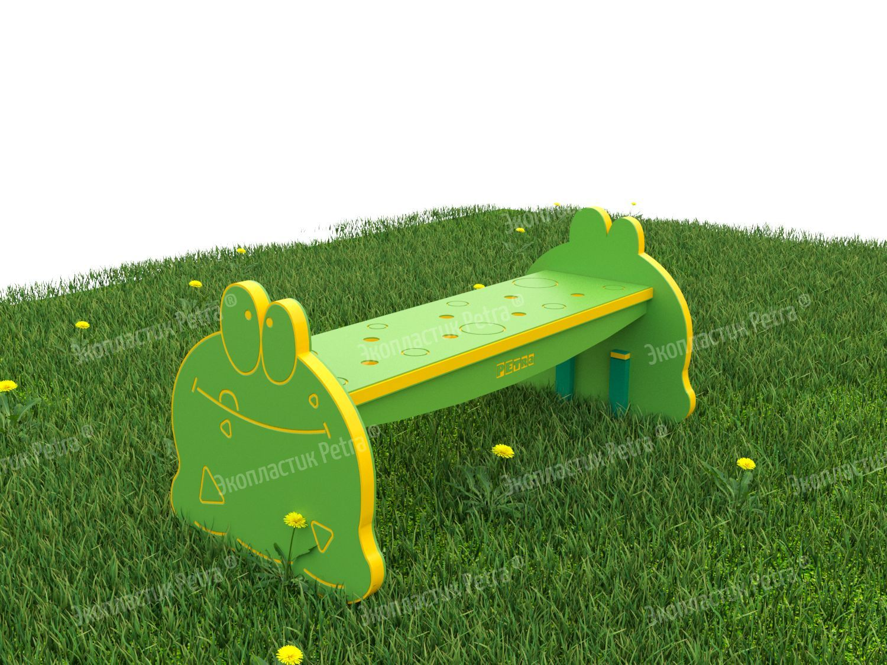 | Уличная фигурная лавочка для занятий и отдыха «Инопланетянин 2» | Доступны цвета: Красный, желтый,синий, голубой, оранжевый, зеленый, серый, коричневый, белый | А755 | 1000*740*480 мм |  |  | «Сядь на пенёк, съешь пирожок…» Хорошо, что современные образовательные учреждения можно оснастить не пеньками, а вот такими запоминающими удобными лавочками! На них можно не только съесть пирожок, как хотелось медведю из знаменитой сказки, но пообщаться с друзьями, позаниматься, просто перевести дух после активной прогулки на улице! Эта серия лавочек от нашей компании также умиляет своими обаятельными героями, которые на них изображены. С такими добрыми зверушками хочется подружиться! Их хочется разглядывать, к ним приятно прикасаться, а ещё и полезно - для развития мелкой моторики рук! Все рисунки рельефны, так как наносятся на изделие методом гравировки. Сами лавочки изготавливаются из долговечного и износостойкого Экопластик Petra ® с опорами из нержавеющей стали. Это позволяет использовать оборудование без ремонта долгие годы! «Petra» - детям: с любовью и навсегда ! | Нержавеющая сталь и Экопластик Petra ® | 67650 | 101475
 | 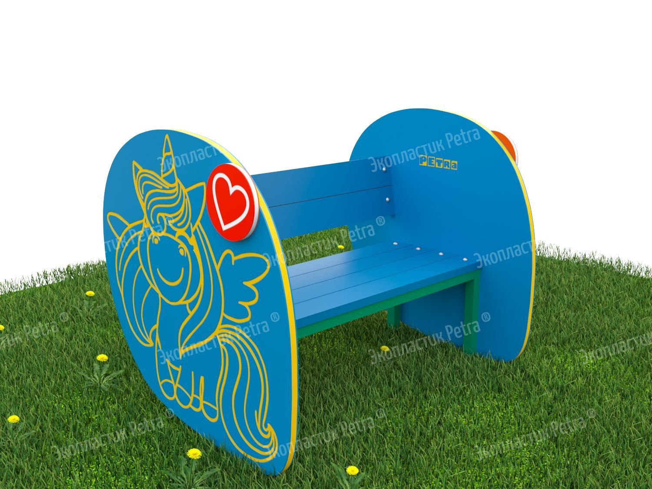 | Уличная скамейка для занятий и отдыха «Пони» | Доступны цвета: Красный, желтый,синий, голубой, оранжевый, зеленый, серый, коричневый, белый | А756 | 1000*740*480 мм |  |  | Обычно скамейки и лавочки на детских площадках больше пользуются популярностью у взрослых, чем у детей. Маленькие непоседы не любят сидеть: им требуется много движения! Но, пожалуй, устоять перед такими скамейками будет сложно даже самым подвижным детишкам! Удобные спинка, сидения, большие боковые панели с милыми фигурками животных и насекомых. Скамейки – просто загляденье! Ещё одна приятная особенность – декоративные объёмные детали, которые украшают фигуры – также с изображением животных, насекомых и рыбок. К ним приятно прикасаться, как и ко всем рисункам на скамейках. Они нанесены на оборудование методом гравировки, т.е. буквально вырезаны в поверхности изделия. Каждый узор можно пощупать пальчиками, что развивает сенсорное восприятие. Сами скамейки изготавливаются из долговечного Экопластик Petra ®и нержавеющей стали. Это позволяет использовать оборудование без ремонта долгие годы! «Petra» - детям: с любовью и навсегда ! | Нержавеющая сталь и Экопластик Petra ® | 71775 | 107662.5
 | 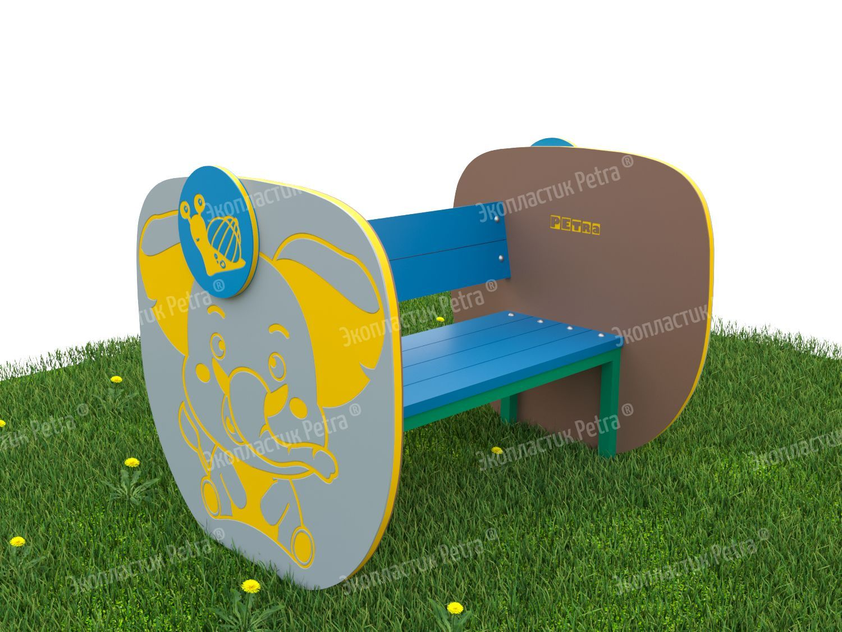 | Уличная скамейка для занятий и отдыха «Слоник» | Доступны цвета: Красный, желтый,синий, голубой, оранжевый, зеленый, серый, коричневый, белый | А757 | 1000*740*480 мм |  |  | Обычно скамейки и лавочки на детских площадках больше пользуются популярностью у взрослых, чем у детей. Маленькие непоседы не любят сидеть: им требуется много движения! Но, пожалуй, устоять перед такими скамейками будет сложно даже самым подвижным детишкам! Удобные спинка, сидения, большие боковые панели с милыми фигурками животных и насекомых. Скамейки – просто загляденье! Ещё одна приятная особенность – декоративные объёмные детали, которые украшают фигуры – также с изображением животных, насекомых и рыбок. К ним приятно прикасаться, как и ко всем рисункам на скамейках. Они нанесены на оборудование методом гравировки, т.е. буквально вырезаны в поверхности изделия. Каждый узор можно пощупать пальчиками, что развивает сенсорное восприятие. Сами скамейки изготавливаются из долговечного Экопластик Petra ®и нержавеющей стали. Это позволяет использовать оборудование без ремонта долгие годы! «Petra» - детям: с любовью и навсегда ! | Нержавеющая сталь и Экопластик Petra ® | 71775 | 107662.5
 | 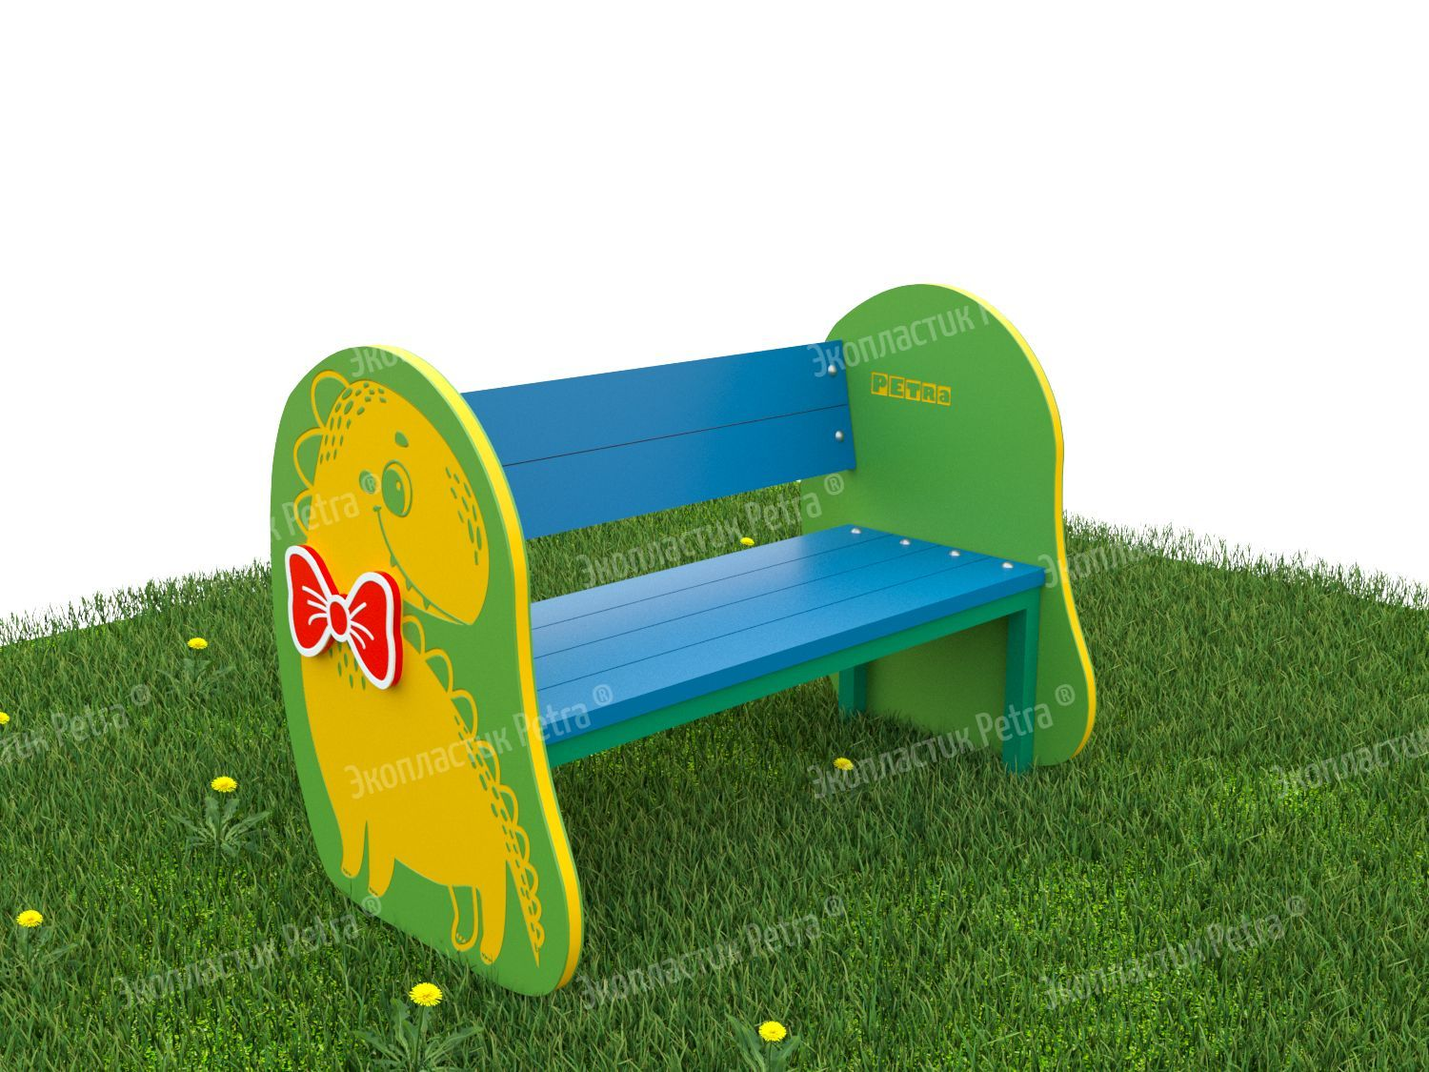 | Уличная скамейка для занятий и отдыха «Дино» | Доступны цвета: Красный, желтый,синий, голубой, оранжевый, зеленый, серый, коричневый, белый | А758 | 1000*740*480 мм |  |  | Обычно скамейки и лавочки на детских площадках больше пользуются популярностью у взрослых, чем у детей. Маленькие непоседы не любят сидеть: им требуется много движения! Но, пожалуй, устоять перед такими скамейками будет сложно даже самым подвижным детишкам! Удобные спинка, сидения, большие боковые панели с милыми фигурками животных и насекомых. Скамейки – просто загляденье! Ещё одна приятная особенность – декоративные объёмные детали, которые украшают фигуры – также с изображением животных, насекомых и рыбок. К ним приятно прикасаться, как и ко всем рисункам на скамейках. Они нанесены на оборудование методом гравировки, т.е. буквально вырезаны в поверхности изделия. Каждый узор можно пощупать пальчиками, что развивает сенсорное восприятие. Сами скамейки изготавливаются из долговечного Экопластик Petra ®и нержавеющей стали. Это позволяет использовать оборудование без ремонта долгие годы! «Petra» - детям: с любовью и навсегда ! | Нержавеющая сталь и Экопластик Petra ® | 71775 | 107662.5
 | 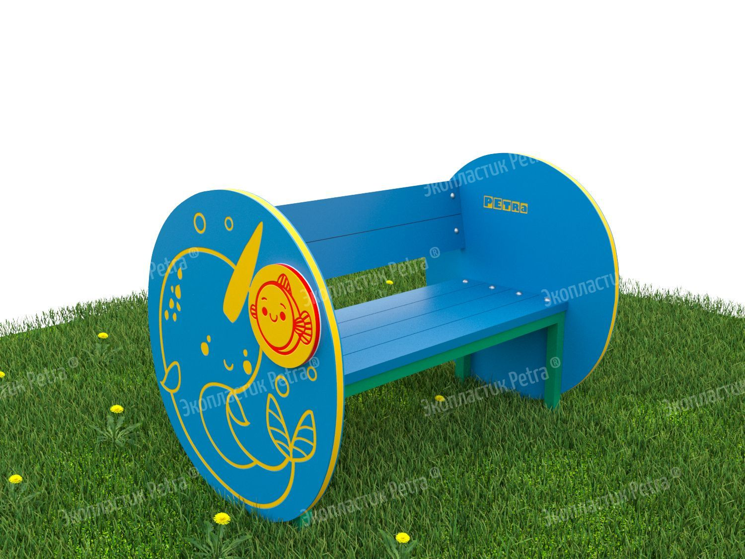 | Уличная скамейка для занятий и отдыха «Китенок» | Доступны цвета: Красный, желтый,синий, голубой, оранжевый, зеленый, серый, коричневый, белый | А759 | 1000*740*480 мм |  |  | Обычно скамейки и лавочки на детских площадках больше пользуются популярностью у взрослых, чем у детей. Маленькие непоседы не любят сидеть: им требуется много движения! Но, пожалуй, устоять перед такими скамейками будет сложно даже самым подвижным детишкам! Удобные спинка, сидения, большие боковые панели с милыми фигурками животных и насекомых. Скамейки – просто загляденье! Ещё одна приятная особенность – декоративные объёмные детали, которые украшают фигуры – также с изображением животных, насекомых и рыбок. К ним приятно прикасаться, как и ко всем рисункам на скамейках. Они нанесены на оборудование методом гравировки, т.е. буквально вырезаны в поверхности изделия. Каждый узор можно пощупать пальчиками, что развивает сенсорное восприятие. Сами скамейки изготавливаются из долговечного Экопластик Petra ®и нержавеющей стали. Это позволяет использовать оборудование без ремонта долгие годы! «Petra» - детям: с любовью и навсегда ! | Нержавеющая сталь и Экопластик Petra ® | 71775 | 107662.5
 | 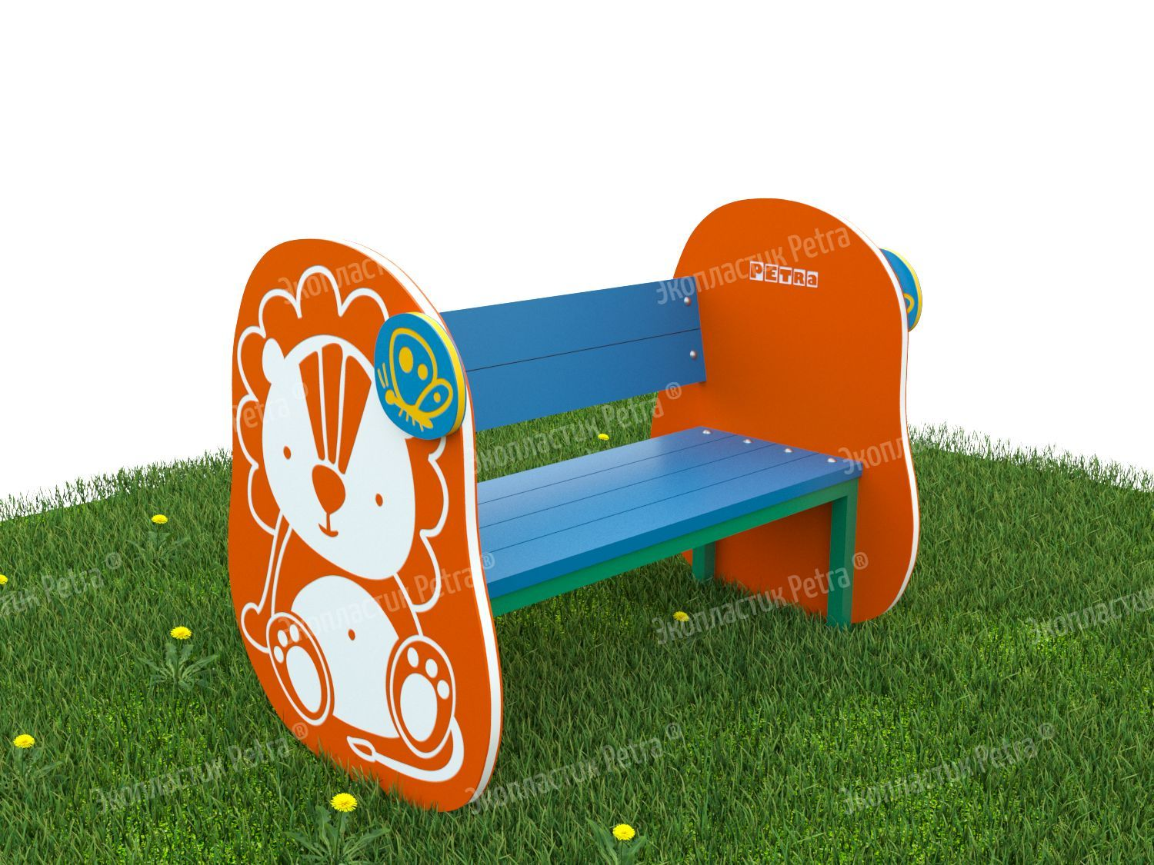 | Уличная скамейка для занятий и отдыха «Львёнок» | Доступны цвета: Красный, желтый,синий, голубой, оранжевый, зеленый, серый, коричневый, белый | А760 | 1000*740*480 мм |  |  | Обычно скамейки и лавочки на детских площадках больше пользуются популярностью у взрослых, чем у детей. Маленькие непоседы не любят сидеть: им требуется много движения! Но, пожалуй, устоять перед такими скамейками будет сложно даже самым подвижным детишкам! Удобные спинка, сидения, большие боковые панели с милыми фигурками животных и насекомых. Скамейки – просто загляденье! Ещё одна приятная особенность – декоративные объёмные детали, которые украшают фигуры – также с изображением животных, насекомых и рыбок. К ним приятно прикасаться, как и ко всем рисункам на скамейках. Они нанесены на оборудование методом гравировки, т.е. буквально вырезаны в поверхности изделия. Каждый узор можно пощупать пальчиками, что развивает сенсорное восприятие. Сами скамейки изготавливаются из долговечного Экопластик Petra ®и нержавеющей стали. Это позволяет использовать оборудование без ремонта долгие годы! «Petra» - детям: с любовью и навсегда ! | Нержавеющая сталь и Экопластик Petra ® | 71775 | 107662.5
 | 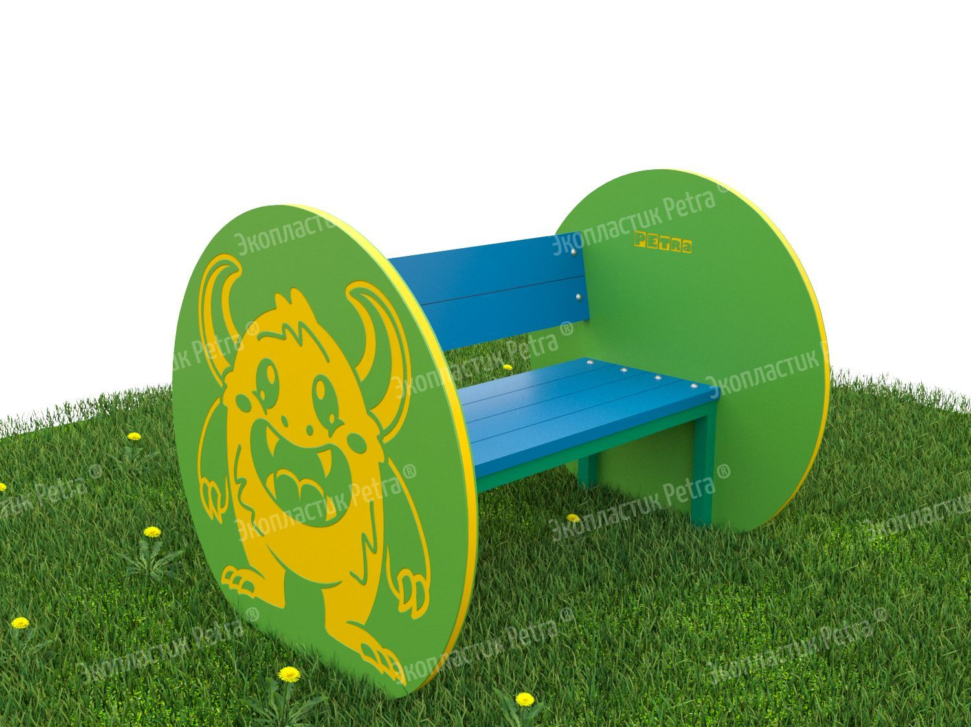 | Уличная скамейка для занятий и отдыха «Бука» | Доступны цвета: Красный, желтый,синий, голубой, оранжевый, зеленый, серый, коричневый, белый | А761 | 1000*740*480 мм |  |  | Обычно скамейки и лавочки на детских площадках больше пользуются популярностью у взрослых, чем у детей. Маленькие непоседы не любят сидеть: им требуется много движения! Но, пожалуй, устоять перед такими скамейками будет сложно даже самым подвижным детишкам! Удобные спинка, сидения, большие боковые панели с милыми фигурками животных и насекомых. Скамейки – просто загляденье! Ещё одна приятная особенность – декоративные объёмные детали, которые украшают фигуры – также с изображением животных, насекомых и рыбок. К ним приятно прикасаться, как и ко всем рисункам на скамейках. Они нанесены на оборудование методом гравировки, т.е. буквально вырезаны в поверхности изделия. Каждый узор можно пощупать пальчиками, что развивает сенсорное восприятие. Сами скамейки изготавливаются из долговечного Экопластик Petra ®и нержавеющей стали. Это позволяет использовать оборудование без ремонта долгие годы! «Petra» - детям: с любовью и навсегда ! | Нержавеющая сталь и Экопластик Petra ® | 71775 | 107662.5
 | 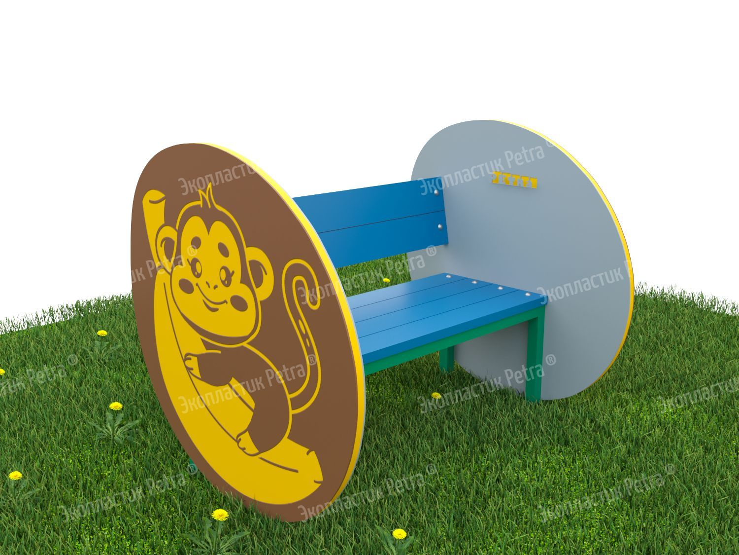 | Уличная скамейка для занятий и отдыха «Обезьянка» | Доступны цвета: Красный, желтый,синий, голубой, оранжевый, зеленый, серый, коричневый, белый | А762 | 1000*740*480 мм |  |  | Обычно скамейки и лавочки на детских площадках больше пользуются популярностью у взрослых, чем у детей. Маленькие непоседы не любят сидеть: им требуется много движения! Но, пожалуй, устоять перед такими скамейками будет сложно даже самым подвижным детишкам! Удобные спинка, сидения, большие боковые панели с милыми фигурками животных и насекомых. Скамейки – просто загляденье! Ещё одна приятная особенность – декоративные объёмные детали, которые украшают фигуры – также с изображением животных, насекомых и рыбок. К ним приятно прикасаться, как и ко всем рисункам на скамейках. Они нанесены на оборудование методом гравировки, т.е. буквально вырезаны в поверхности изделия. Каждый узор можно пощупать пальчиками, что развивает сенсорное восприятие. Сами скамейки изготавливаются из долговечного Экопластик Petra ®и нержавеющей стали. Это позволяет использовать оборудование без ремонта долгие годы! «Petra» - детям: с любовью и навсегда ! | Нержавеющая сталь и Экопластик Petra ® | 71775 | 107662.5
 | 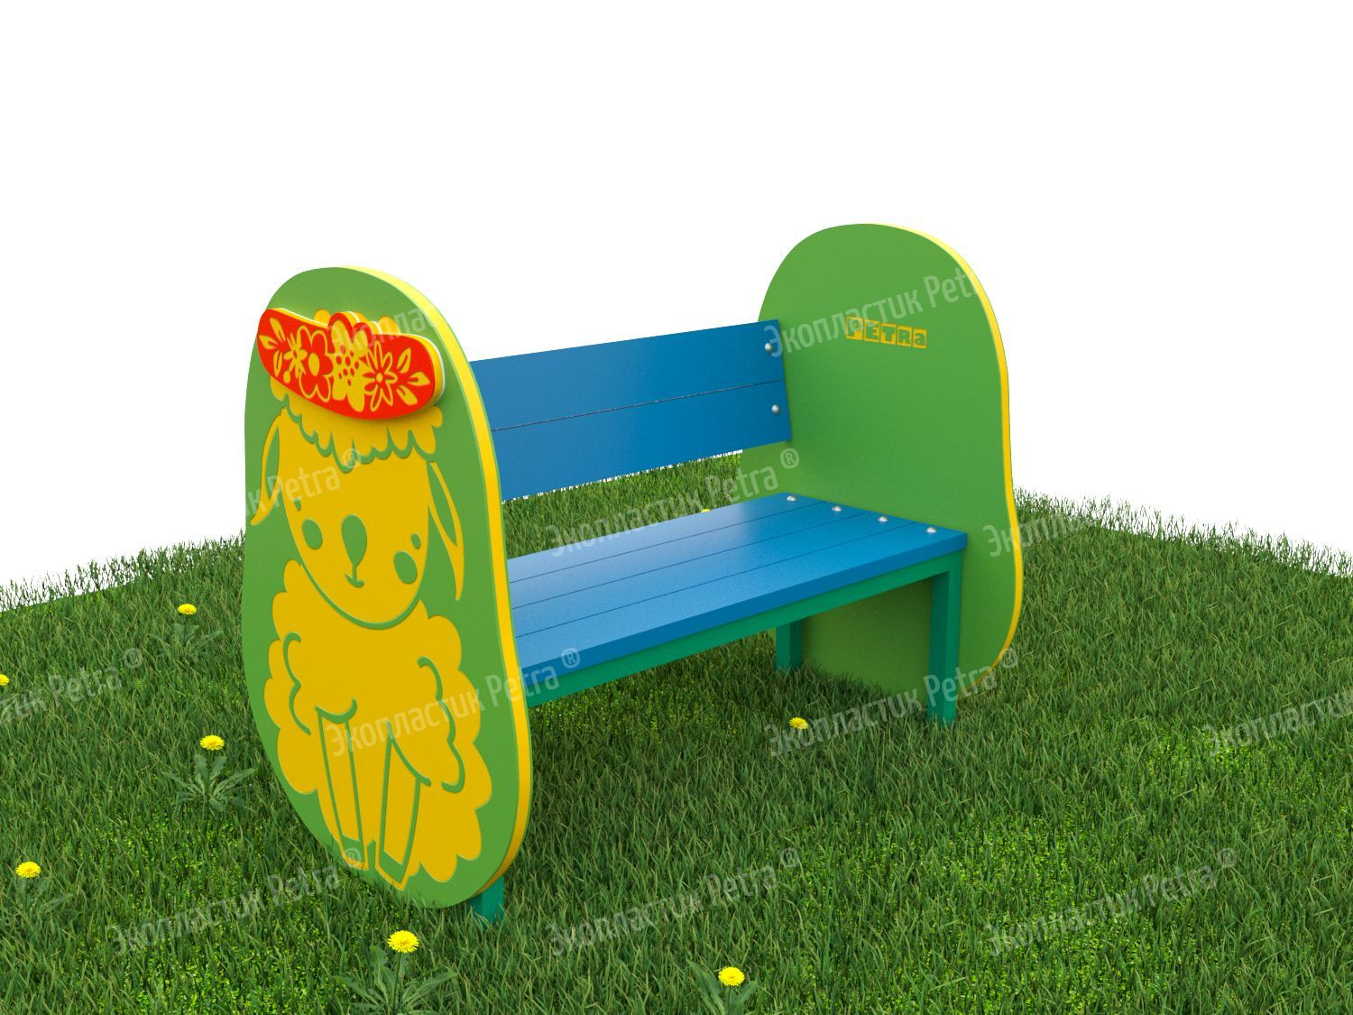 | Уличная скамейка для занятий и отдыха «Овечка» | Доступны цвета: Красный, желтый,синий, голубой, оранжевый, зеленый, серый, коричневый, белый | А763 | 1000*740*480 мм |  |  | Обычно скамейки и лавочки на детских площадках больше пользуются популярностью у взрослых, чем у детей. Маленькие непоседы не любят сидеть: им требуется много движения! Но, пожалуй, устоять перед такими скамейками будет сложно даже самым подвижным детишкам! Удобные спинка, сидения, большие боковые панели с милыми фигурками животных и насекомых. Скамейки – просто загляденье! Ещё одна приятная особенность – декоративные объёмные детали, которые украшают фигуры – также с изображением животных, насекомых и рыбок. К ним приятно прикасаться, как и ко всем рисункам на скамейках. Они нанесены на оборудование методом гравировки, т.е. буквально вырезаны в поверхности изделия. Каждый узор можно пощупать пальчиками, что развивает сенсорное восприятие. Сами скамейки изготавливаются из долговечного Экопластик Petra ®и нержавеющей стали. Это позволяет использовать оборудование без ремонта долгие годы! «Petra» - детям: с любовью и навсегда ! | Нержавеющая сталь и Экопластик Petra ® | 71775 | 107662.5
 | 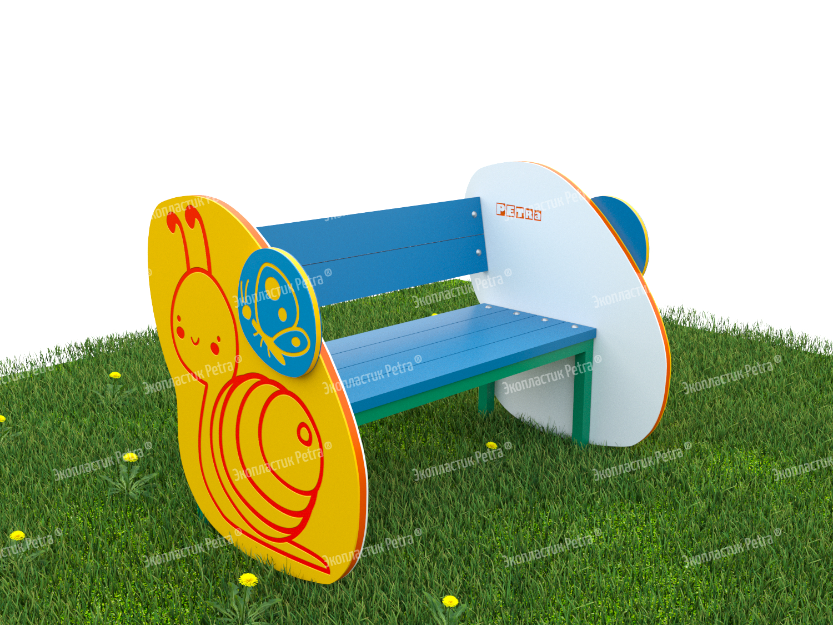 | Уличная скамейка для занятий и отдыха «Улитка» | Доступны цвета: Красный, желтый,синий, голубой, оранжевый, зеленый, серый, коричневый, белый | А501 | 1000*740*480 мм |  |  | Обычно скамейки и лавочки на детских площадках больше пользуются популярностью у взрослых, чем у детей. Маленькие непоседы не любят сидеть: им требуется много движения! Но, пожалуй, устоять перед такими скамейками будет сложно даже самым подвижным детишкам! Удобные спинка, сидения, большие боковые панели с милыми фигурками животных и насекомых. Скамейки – просто загляденье! Ещё одна приятная особенность – декоративные объёмные детали, которые украшают фигуры – также с изображением животных, насекомых и рыбок. К ним приятно прикасаться, как и ко всем рисункам на скамейках. Они нанесены на оборудование методом гравировки, т.е. буквально вырезаны в поверхности изделия. Каждый узор можно пощупать пальчиками, что развивает сенсорное восприятие. Сами скамейки изготавливаются из долговечного Экопластик Petra ®и нержавеющей стали. Это позволяет использовать оборудование без ремонта долгие годы! «Petra» - детям: с любовью и навсегда ! | Нержавеющая сталь и Экопластик Petra ® | 71775 | 107662.5
 | 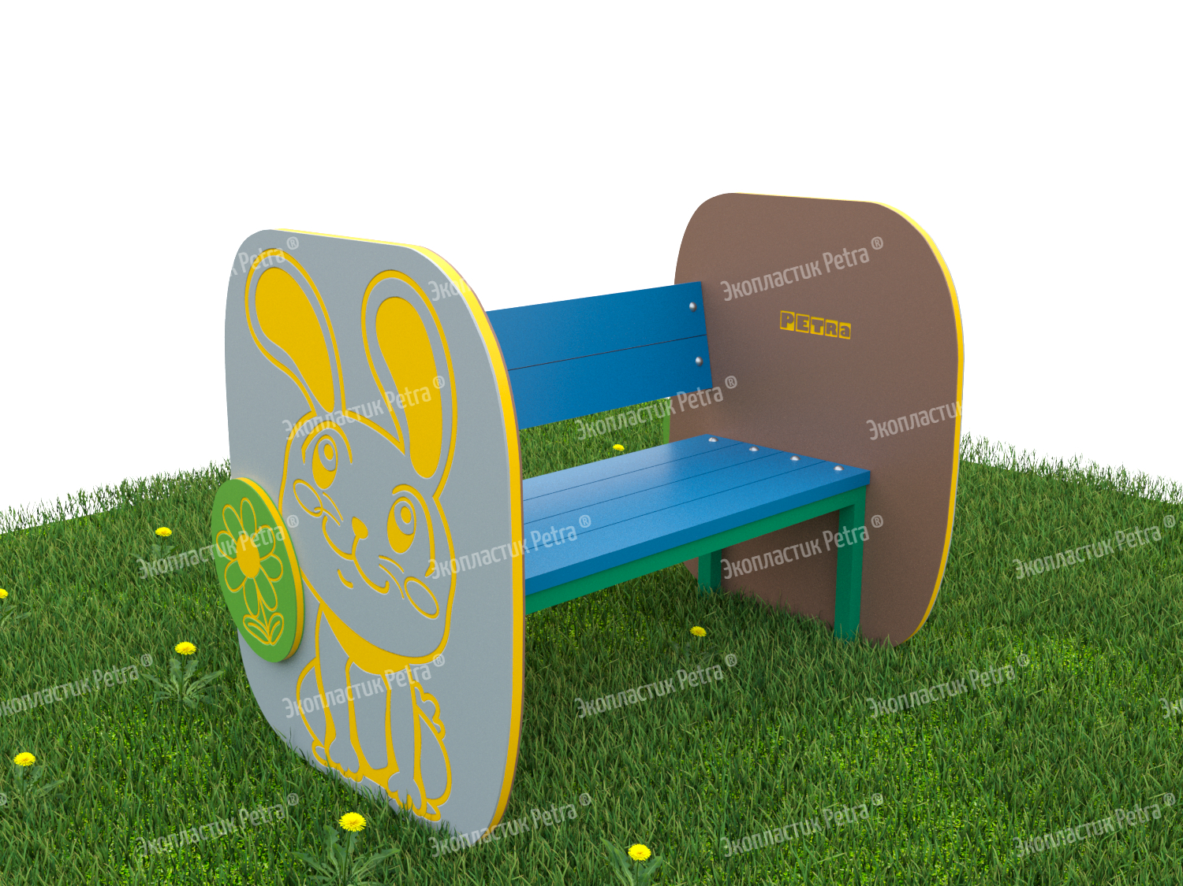 | Уличная скамейка для занятий и отдыха «Зайчонок» | Доступны цвета: Красный, желтый,синий, голубой, оранжевый, зеленый, серый, коричневый, белый | А502 | 1000*740*480 мм |  |  | Обычно скамейки и лавочки на детских площадках больше пользуются популярностью у взрослых, чем у детей. Маленькие непоседы не любят сидеть: им требуется много движения! Но, пожалуй, устоять перед такими скамейками будет сложно даже самым подвижным детишкам! Удобные спинка, сидения, большие боковые панели с милыми фигурками животных и насекомых. Скамейки – просто загляденье! Ещё одна приятная особенность – декоративные объёмные детали, которые украшают фигуры – также с изображением животных, насекомых и рыбок. К ним приятно прикасаться, как и ко всем рисункам на скамейках. Они нанесены на оборудование методом гравировки, т.е. буквально вырезаны в поверхности изделия. Каждый узор можно пощупать пальчиками, что развивает сенсорное восприятие. Сами скамейки изготавливаются из долговечного Экопластик Petra ®и нержавеющей стали. Это позволяет использовать оборудование без ремонта долгие годы! «Petra» - детям: с любовью и навсегда ! | Нержавеющая сталь и Экопластик Petra ® | 71775 | 107662.5
 | 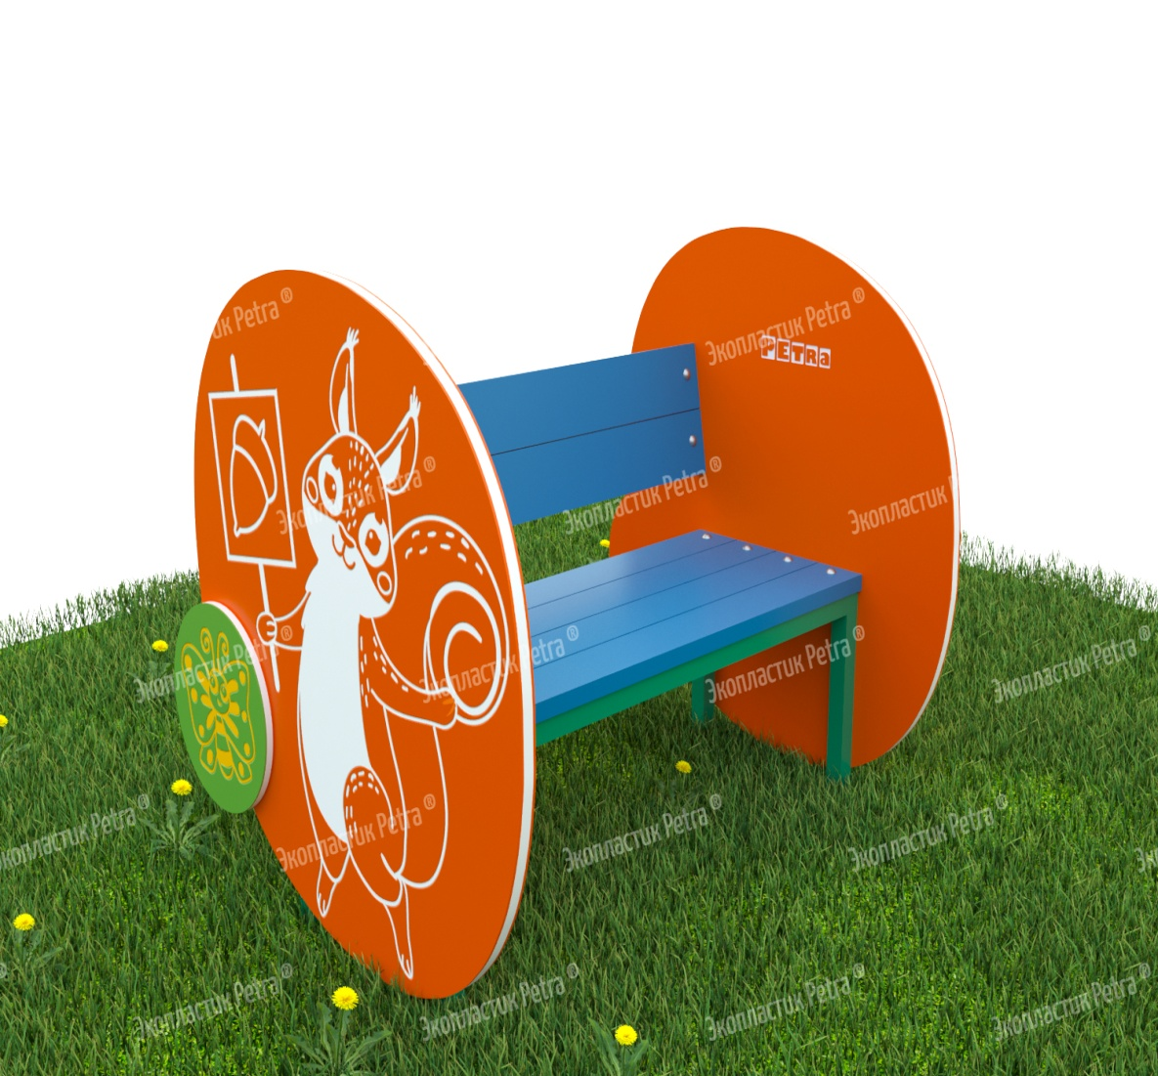 | Уличная скамейка для занятий и отдыха «Белочка» | Доступны цвета: Красный, желтый,синий, голубой, оранжевый, зеленый, серый, коричневый, белый | А503 | 1000*740*480 мм |  |  | Обычно скамейки и лавочки на детских площадках больше пользуются популярностью у взрослых, чем у детей. Маленькие непоседы не любят сидеть: им требуется много движения! Но, пожалуй, устоять перед такими скамейками будет сложно даже самым подвижным детишкам! Удобные спинка, сидения, большие боковые панели с милыми фигурками животных и насекомых. Скамейки – просто загляденье! Ещё одна приятная особенность – декоративные объёмные детали, которые украшают фигуры – также с изображением животных, насекомых и рыбок. К ним приятно прикасаться, как и ко всем рисункам на скамейках. Они нанесены на оборудование методом гравировки, т.е. буквально вырезаны в поверхности изделия. Каждый узор можно пощупать пальчиками, что развивает сенсорное восприятие. Сами скамейки изготавливаются из долговечного Экопластик Petra ®и нержавеющей стали. Это позволяет использовать оборудование без ремонта долгие годы! «Petra» - детям: с любовью и навсегда ! | Нержавеющая сталь и Экопластик Petra ® | 71775 | 107662.5
 | 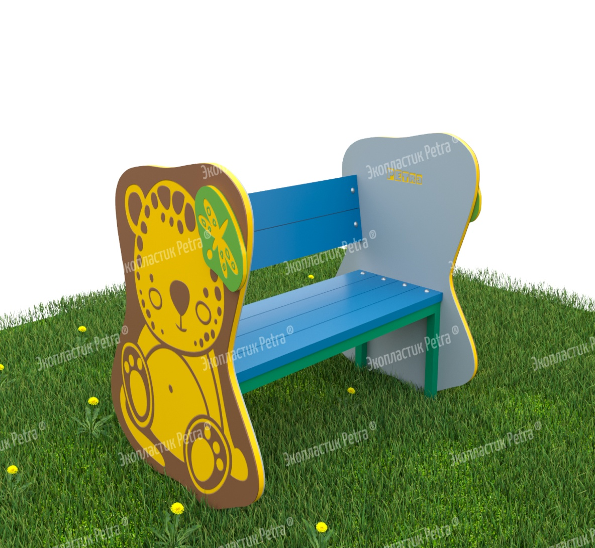 | Уличная скамейка для занятий и отдыха «Мишка» | Доступны цвета: Красный, желтый,синий, голубой, оранжевый, зеленый, серый, коричневый, белый | А504 | 1000*740*480 мм |  |  | Обычно скамейки и лавочки на детских площадках больше пользуются популярностью у взрослых, чем у детей. Маленькие непоседы не любят сидеть: им требуется много движения! Но, пожалуй, устоять перед такими скамейками будет сложно даже самым подвижным детишкам! Удобные спинка, сидения, большие боковые панели с милыми фигурками животных и насекомых. Скамейки – просто загляденье! Ещё одна приятная особенность – декоративные объёмные детали, которые украшают фигуры – также с изображением животных, насекомых и рыбок. К ним приятно прикасаться, как и ко всем рисункам на скамейках. Они нанесены на оборудование методом гравировки, т.е. буквально вырезаны в поверхности изделия. Каждый узор можно пощупать пальчиками, что развивает сенсорное восприятие. Сами скамейки изготавливаются из долговечного Экопластик Petra ®и нержавеющей стали. Это позволяет использовать оборудование без ремонта долгие годы! «Petra» - детям: с любовью и навсегда ! | Нержавеющая сталь и Экопластик Petra ® | 71775 | 107662.5
 | 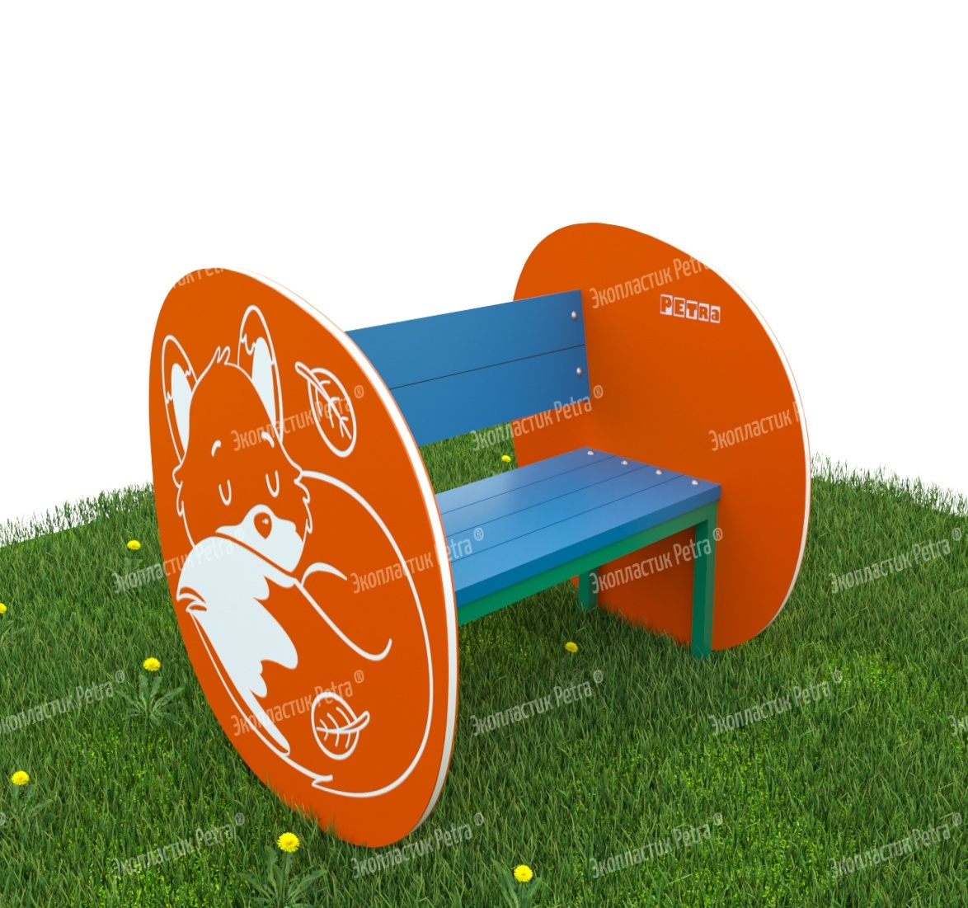 | Уличная скамейка для занятий и отдыха «Лисичка» | Доступны цвета: Красный, желтый,синий, голубой, оранжевый, зеленый, серый, коричневый, белый | А505 | 1000*740*480 мм |  |  | Обычно скамейки и лавочки на детских площадках больше пользуются популярностью у взрослых, чем у детей. Маленькие непоседы не любят сидеть: им требуется много движения! Но, пожалуй, устоять перед такими скамейками будет сложно даже самым подвижным детишкам! Удобные спинка, сидения, большие боковые панели с милыми фигурками животных и насекомых. Скамейки – просто загляденье! Ещё одна приятная особенность – декоративные объёмные детали, которые украшают фигуры – также с изображением животных, насекомых и рыбок. К ним приятно прикасаться, как и ко всем рисункам на скамейках. Они нанесены на оборудование методом гравировки, т.е. буквально вырезаны в поверхности изделия. Каждый узор можно пощупать пальчиками, что развивает сенсорное восприятие. Сами скамейки изготавливаются из долговечного Экопластик Petra ®и нержавеющей стали. Это позволяет использовать оборудование без ремонта долгие годы! «Petra» - детям: с любовью и навсегда ! | Нержавеющая сталь и Экопластик Petra ® | 71775 | 107662.5
 | 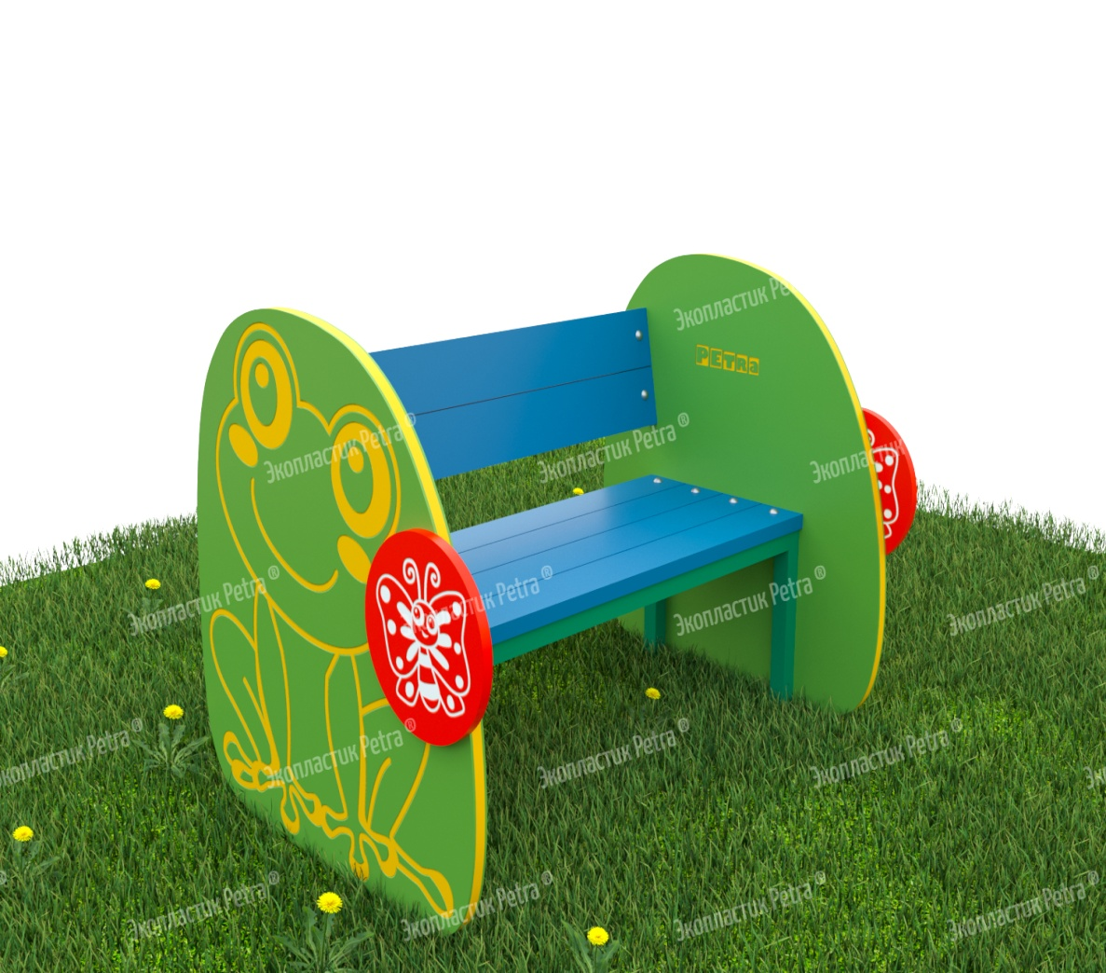 | Уличная скамейка для занятий и отдыха «Лягушонок» | Доступны цвета: Красный, желтый,синий, голубой, оранжевый, зеленый, серый, коричневый, белый | А506 | 1000*740*480 мм |  |  | Обычно скамейки и лавочки на детских площадках больше пользуются популярностью у взрослых, чем у детей. Маленькие непоседы не любят сидеть: им требуется много движения! Но, пожалуй, устоять перед такими скамейками будет сложно даже самым подвижным детишкам! Удобные спинка, сидения, большие боковые панели с милыми фигурками животных и насекомых. Скамейки – просто загляденье! Ещё одна приятная особенность – декоративные объёмные детали, которые украшают фигуры – также с изображением животных, насекомых и рыбок. К ним приятно прикасаться, как и ко всем рисункам на скамейках. Они нанесены на оборудование методом гравировки, т.е. буквально вырезаны в поверхности изделия. Каждый узор можно пощупать пальчиками, что развивает сенсорное восприятие. Сами скамейки изготавливаются из долговечного Экопластик Petra ®и нержавеющей стали. Это позволяет использовать оборудование без ремонта долгие годы! «Petra» - детям: с любовью и навсегда ! | Нержавеющая сталь и Экопластик Petra ® | 71775 | 107662.5
 | 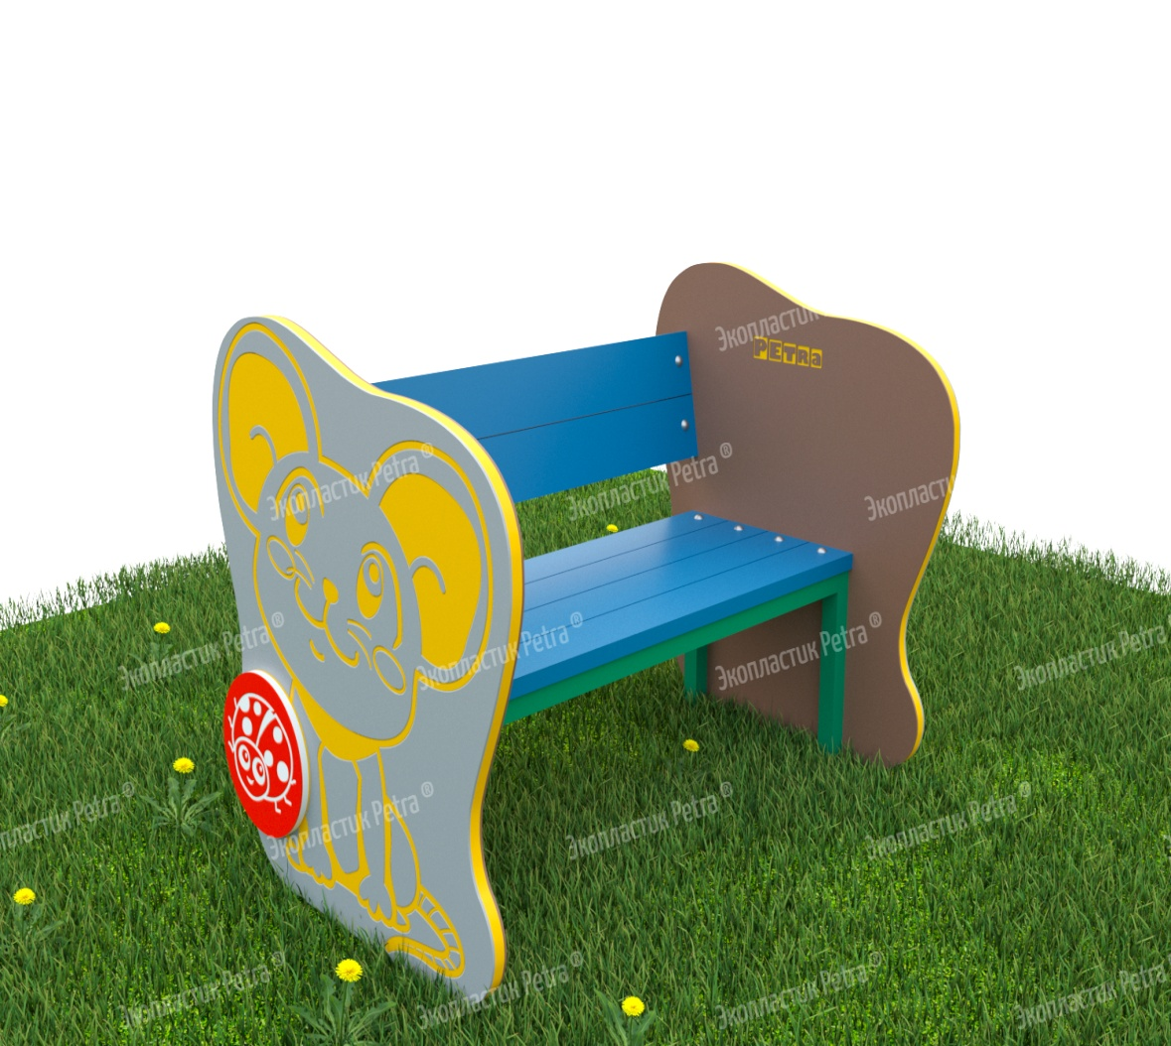 | Уличная скамейка для занятий и отдыха «Мышка» | Доступны цвета: Красный, желтый,синий, голубой, оранжевый, зеленый, серый, коричневый, белый | А507 | 1000*740*480 мм |  |  | Обычно скамейки и лавочки на детских площадках больше пользуются популярностью у взрослых, чем у детей. Маленькие непоседы не любят сидеть: им требуется много движения! Но, пожалуй, устоять перед такими скамейками будет сложно даже самым подвижным детишкам! Удобные спинка, сидения, большие боковые панели с милыми фигурками животных и насекомых. Скамейки – просто загляденье! Ещё одна приятная особенность – декоративные объёмные детали, которые украшают фигуры – также с изображением животных, насекомых и рыбок. К ним приятно прикасаться, как и ко всем рисункам на скамейках. Они нанесены на оборудование методом гравировки, т.е. буквально вырезаны в поверхности изделия. Каждый узор можно пощупать пальчиками, что развивает сенсорное восприятие. Сами скамейки изготавливаются из долговечного Экопластик Petra ®и нержавеющей стали. Это позволяет использовать оборудование без ремонта долгие годы! «Petra» - детям: с любовью и навсегда ! | Нержавеющая сталь и Экопластик Petra ® | 71775 | 107662.5
 | 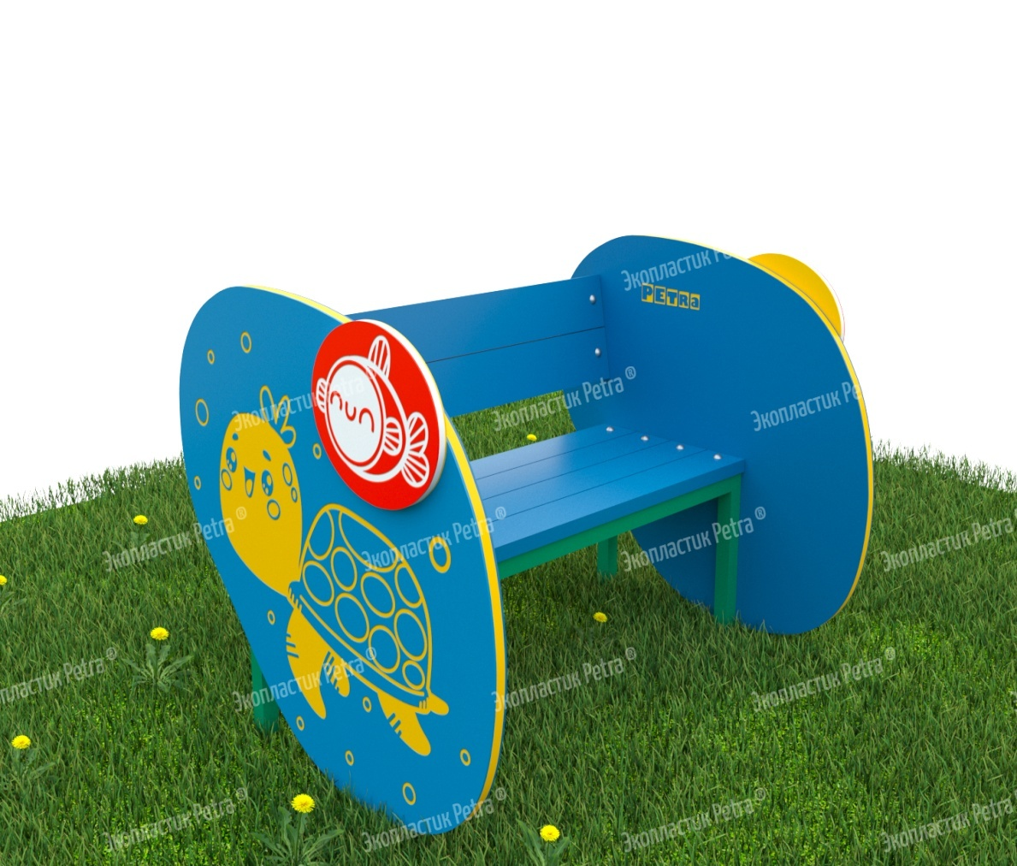 | Уличная скамейка для занятий и отдыха «Черепашка» | Доступны цвета: Красный, желтый,синий, голубой, оранжевый, зеленый, серый, коричневый, белый | А508 | 1000*740*480 мм |  |  | Обычно скамейки и лавочки на детских площадках больше пользуются популярностью у взрослых, чем у детей. Маленькие непоседы не любят сидеть: им требуется много движения! Но, пожалуй, устоять перед такими скамейками будет сложно даже самым подвижным детишкам! Удобные спинка, сидения, большие боковые панели с милыми фигурками животных и насекомых. Скамейки – просто загляденье! Ещё одна приятная особенность – декоративные объёмные детали, которые украшают фигуры – также с изображением животных, насекомых и рыбок. К ним приятно прикасаться, как и ко всем рисункам на скамейках. Они нанесены на оборудование методом гравировки, т.е. буквально вырезаны в поверхности изделия. Каждый узор можно пощупать пальчиками, что развивает сенсорное восприятие. Сами скамейки изготавливаются из долговечного Экопластик Petra ®и нержавеющей стали. Это позволяет использовать оборудование без ремонта долгие годы! «Petra» - детям: с любовью и навсегда ! | Нержавеющая сталь и Экопластик Petra ® | 71775 | 107662.5
 | 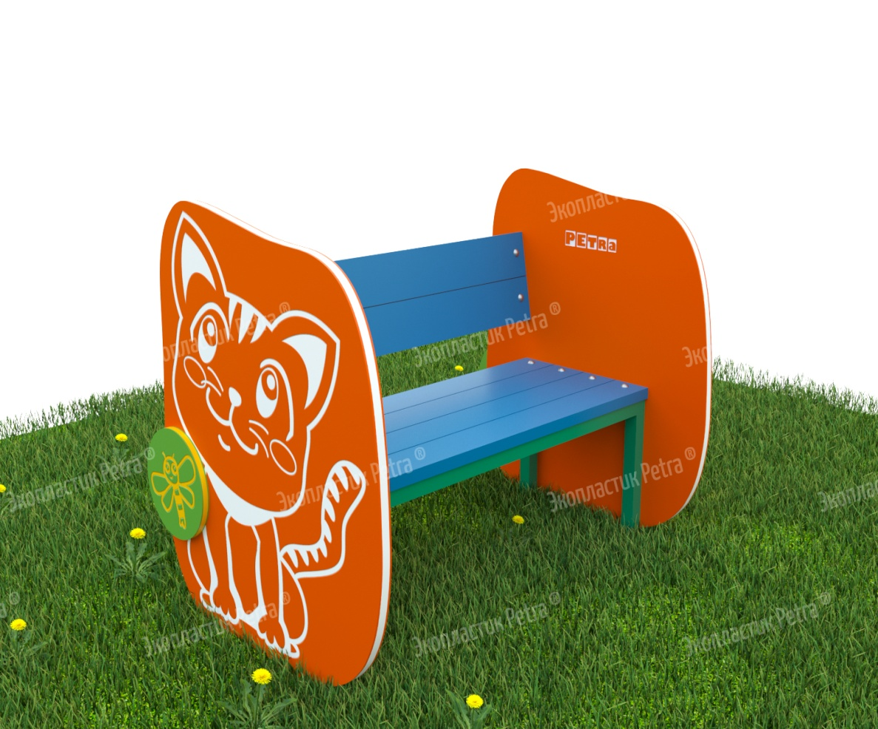 | Уличная скамейка для занятий и отдыха «Котенок» | Доступны цвета: Красный, желтый,синий, голубой, оранжевый, зеленый, серый, коричневый, белый | А509 | 1000*740*480 мм |  |  | Обычно скамейки и лавочки на детских площадках больше пользуются популярностью у взрослых, чем у детей. Маленькие непоседы не любят сидеть: им требуется много движения! Но, пожалуй, устоять перед такими скамейками будет сложно даже самым подвижным детишкам! Удобные спинка, сидения, большие боковые панели с милыми фигурками животных и насекомых. Скамейки – просто загляденье! Ещё одна приятная особенность – декоративные объёмные детали, которые украшают фигуры – также с изображением животных, насекомых и рыбок. К ним приятно прикасаться, как и ко всем рисункам на скамейках. Они нанесены на оборудование методом гравировки, т.е. буквально вырезаны в поверхности изделия. Каждый узор можно пощупать пальчиками, что развивает сенсорное восприятие. Сами скамейки изготавливаются из долговечного Экопластик Petra ®и нержавеющей стали. Это позволяет использовать оборудование без ремонта долгие годы! «Petra» - детям: с любовью и навсегда ! | Нержавеющая сталь и Экопластик Petra ® | 71775 | 107662.5

